SAP連携イメージ
NBC（WBS基幹システム）及び外冷（Chainflow I）から受信するデータには、１レコードにつき最大８明細がセットされている。
Asteriaでは、明細ごとに１レコードとして出力し、SAPへ連携する。

 | 変換イメージ
 | WBS基幹システム/Chainflow Iからの受信データ（固定長）

 | インターフェース 識別 | ID | 拠点 コード | 冷蔵庫 コード | 事業所 コード | レコード内 明細件数 | 【明細1】 |  |  |  |  | 【明細2】 |  |  |  |  | 【明細3】 |  |  |  |  | 【明細4】 |  |  |  |  | 【明細5】 |  |  |  |  | 【明細6】 |  |  |  |  | 【明細7】 |  |  |  |  | 【明細8】 |  |  |  |  | 余白
 |  |  |  |  |  |  | 冷ロット № | 入庫日 | 在庫 ケース数 | 在庫 本数 | 定貫／ 不定貫 区分 | 冷ロット № | 入庫日 | 在庫 ケース数 | 在庫 本数 | 定貫／ 不定貫 区分 | 冷ロット № | 入庫日 | 在庫 ケース数 | 在庫 本数 | 定貫／ 不定貫 区分 | 冷ロット № | 入庫日 | 在庫 ケース数 | 在庫 本数 | 定貫／ 不定貫 区分 | 冷ロット № | 入庫日 | 在庫 ケース数 | 在庫 本数 | 定貫／ 不定貫 区分 | 冷ロット № | 入庫日 | 在庫 ケース数 | 在庫 本数 | 定貫／ 不定貫 区分 | 冷ロット № | 入庫日 | 在庫 ケース数 | 在庫 本数 | 定貫／ 不定貫 区分 | 冷ロット № | 入庫日 | 在庫 ケース数 | 在庫 本数 | 定貫／ 不定貫 区分
 | B019 | Z2 |  | 004000001 | 0482 | 5 | 1001 | 20260401 | 000011 | 000 | 0 | 1002 | 20260402 | 000012 | 000 | 1 | 1003 | 20260403 | 000013 | 000 | 0 | 1004 | 20260404 | 000014 | 000 | 0 | 1005 | 20260405 | 000015 | 000 | 1 |  | 00000000 | 000000 | 000 |  |  | 00000000 | 000000 | 000 |  |  | 00000000 | 000000 | 000
 | B019 | Z2 |  | 004000001 | 0054 | 1 | 2001 | 20260411 | 000021 | 000 | 0 |  | 00000000 | 000000 | 000 |  |  | 00000000 | 000000 | 000 |  |  | 00000000 | 000000 | 000 |  |  | 00000000 | 000000 | 000 |  |  | 00000000 | 000000 | 000 |  |  | 00000000 | 000000 | 000 |  |  | 00000000 | 000000 | 000

「レコード内明細件数」の値分の明細が格納されており、その件数分出力する
（数値+半角スペースの２桁）

 | Asteriaで以下のようににマッピング、ファイル出力し、SAPへ連携（tsv）

 | 共通配送先 | プラント コード | 冷ロット № | 入庫日 | 在庫 ケース 数 | 定貫／ 不定貫 区分
 | 24000001 | 1101 | 1001 | 20260401 | 11 | 0
 | 24000001 | 1101 | 1002 | 20260402 | 12 | 1
 | 24000001 | 1101 | 1003 | 20260403 | 13 | 0 |  | 受信１レコード目（明細５件）
 | 24000001 | 1101 | 1004 | 20260404 | 14 | 0
 | 24000001 | 1101 | 1005 | 20260405 | 15 | 1
 | 24000001 | 2201 | 2001 | 20260411 | 21 | 0 | → | 受信２レコード目（明細１件）

明細部でない項目は
入力の同一内容を出力する
（プラントコードは事業所コードから変換表にて変換セット）
明細からの出力
明細件数分、レコード出力する

20260424_起動バラメータ変数名変更
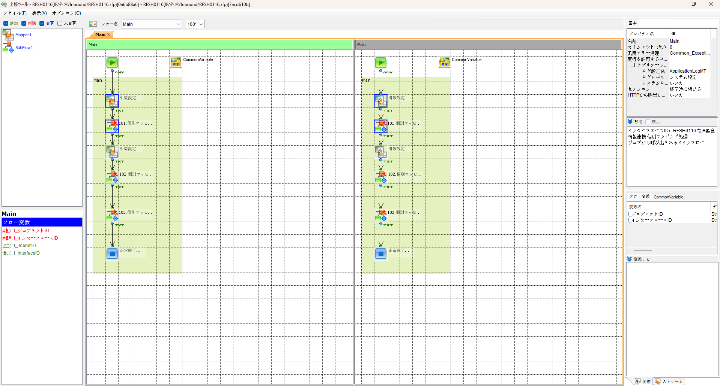
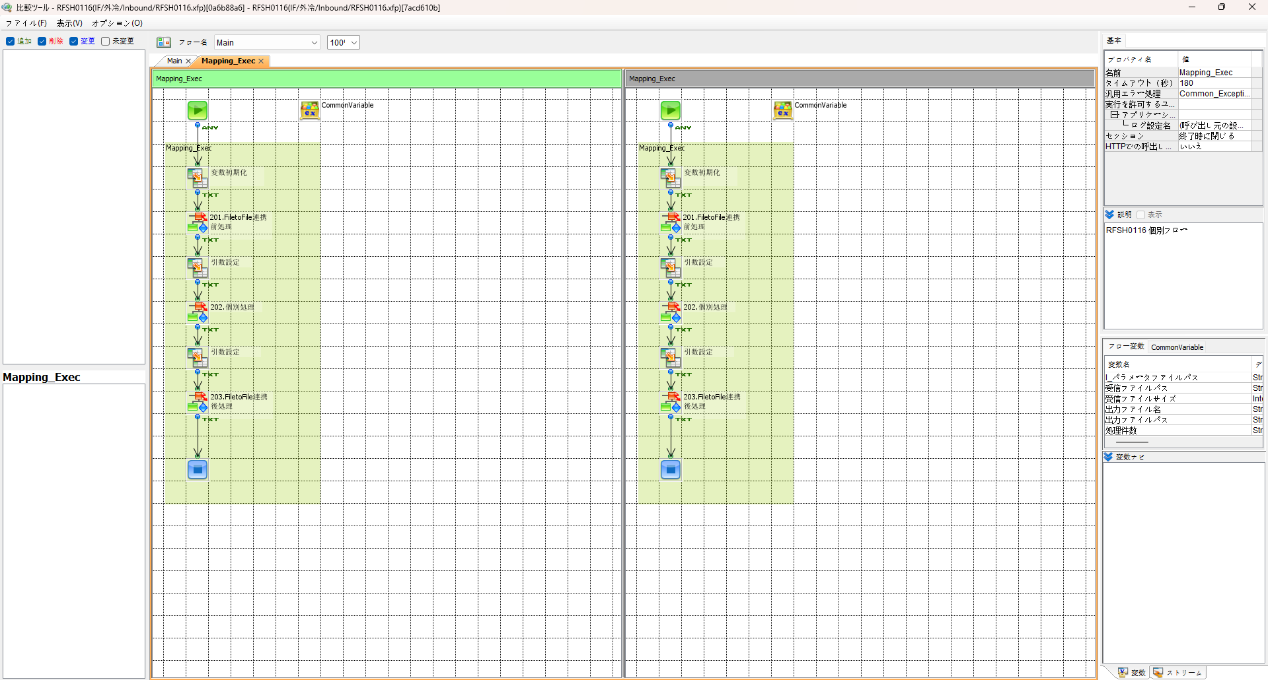

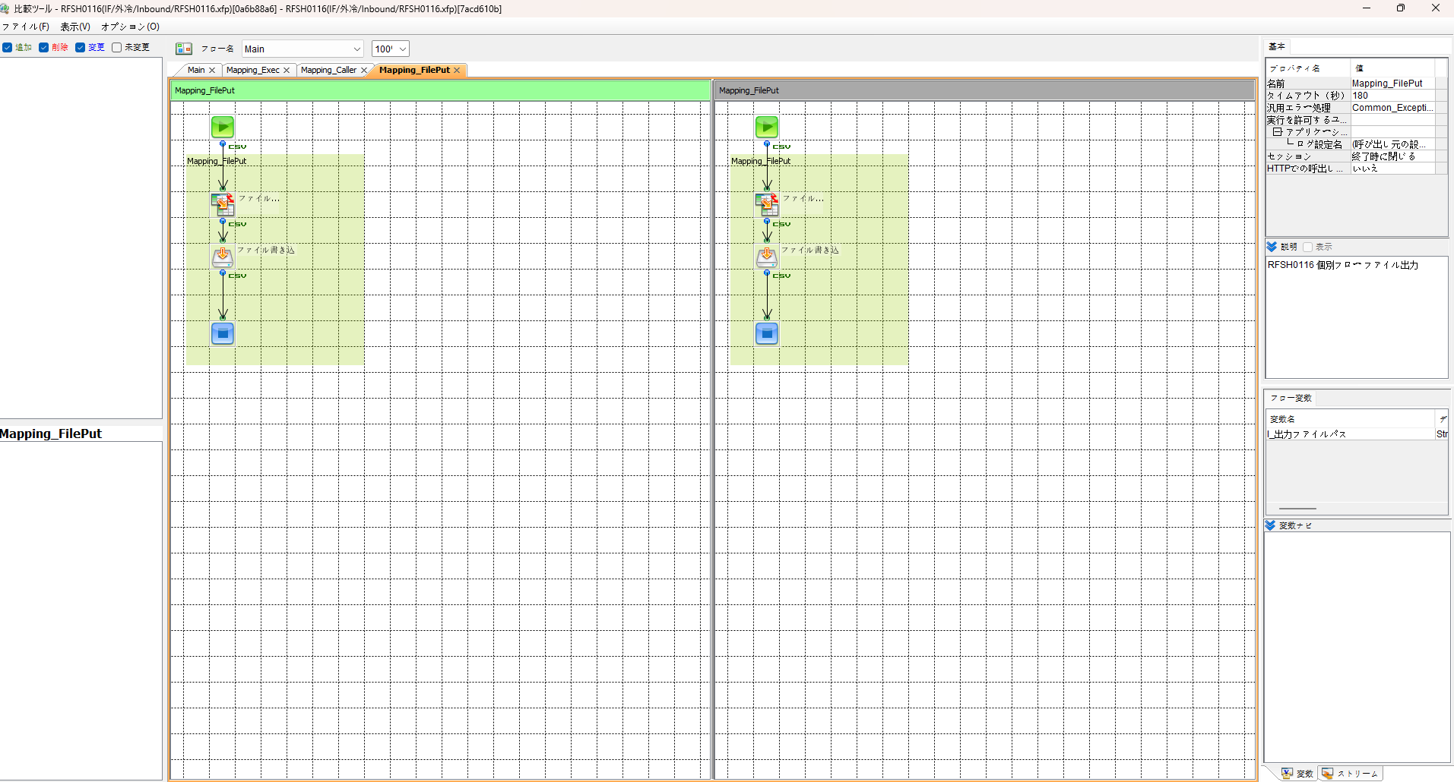
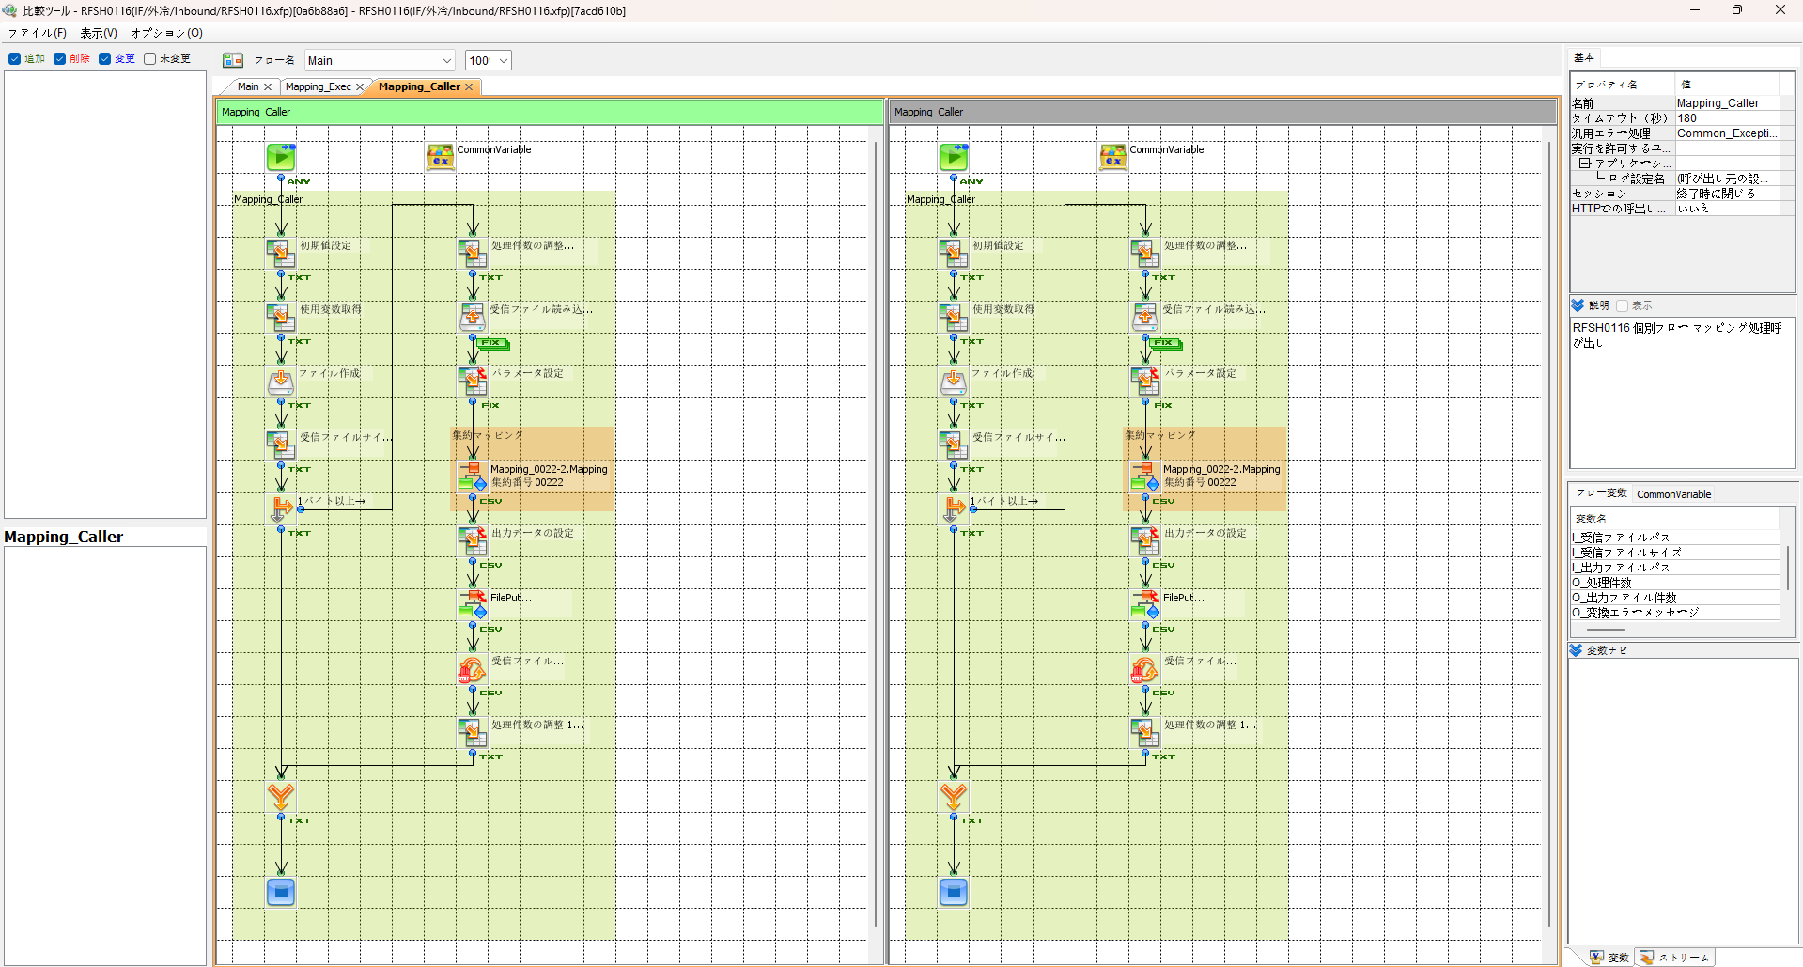

エビデンス(共通)
テスト実施


テストフロー

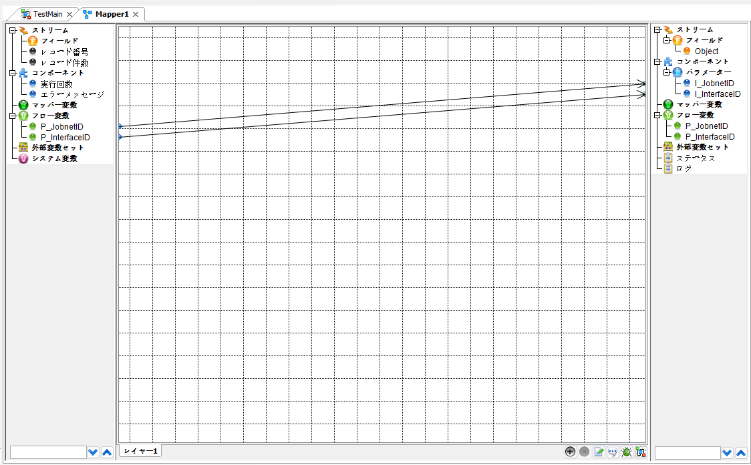

起動パラメータ.フロー変数を
RFSH0116.Mainのパラメータに受け渡す

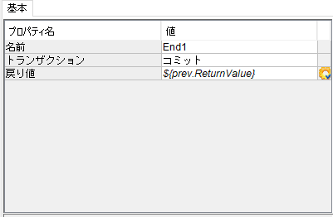

RFSH0116 Main の戻り値をテストフローの戻り値に設定

■1回目 正常系・1000件未満・ファイル送信前結合有無=false

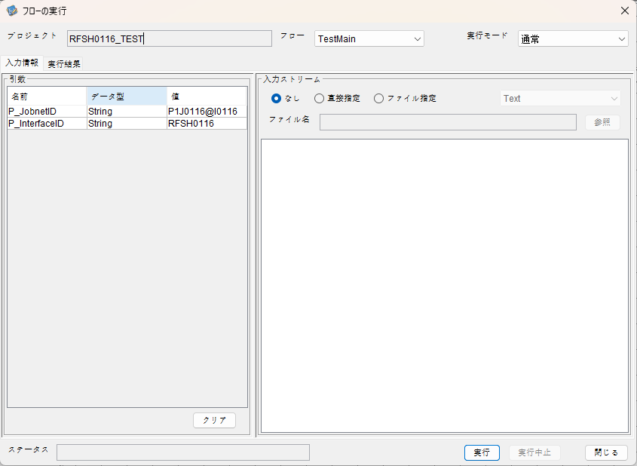
起動パラメータ
P_ジョブネットID=P1J0116@I0116
P_インターフェースID=RFSH0116

 |  | 実行結果

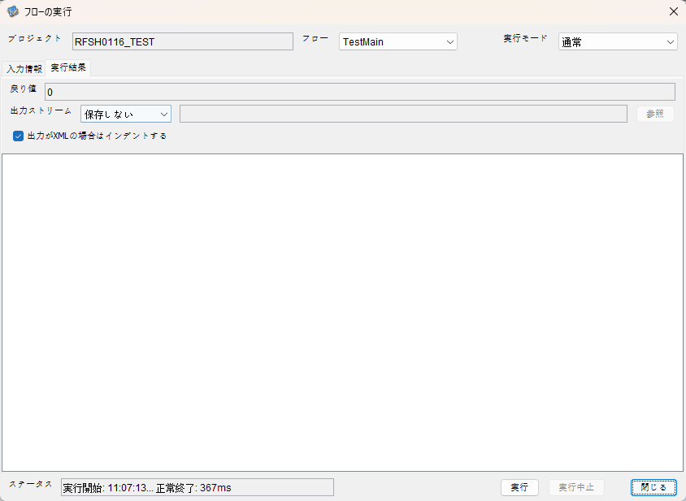

 | No.1-2-1

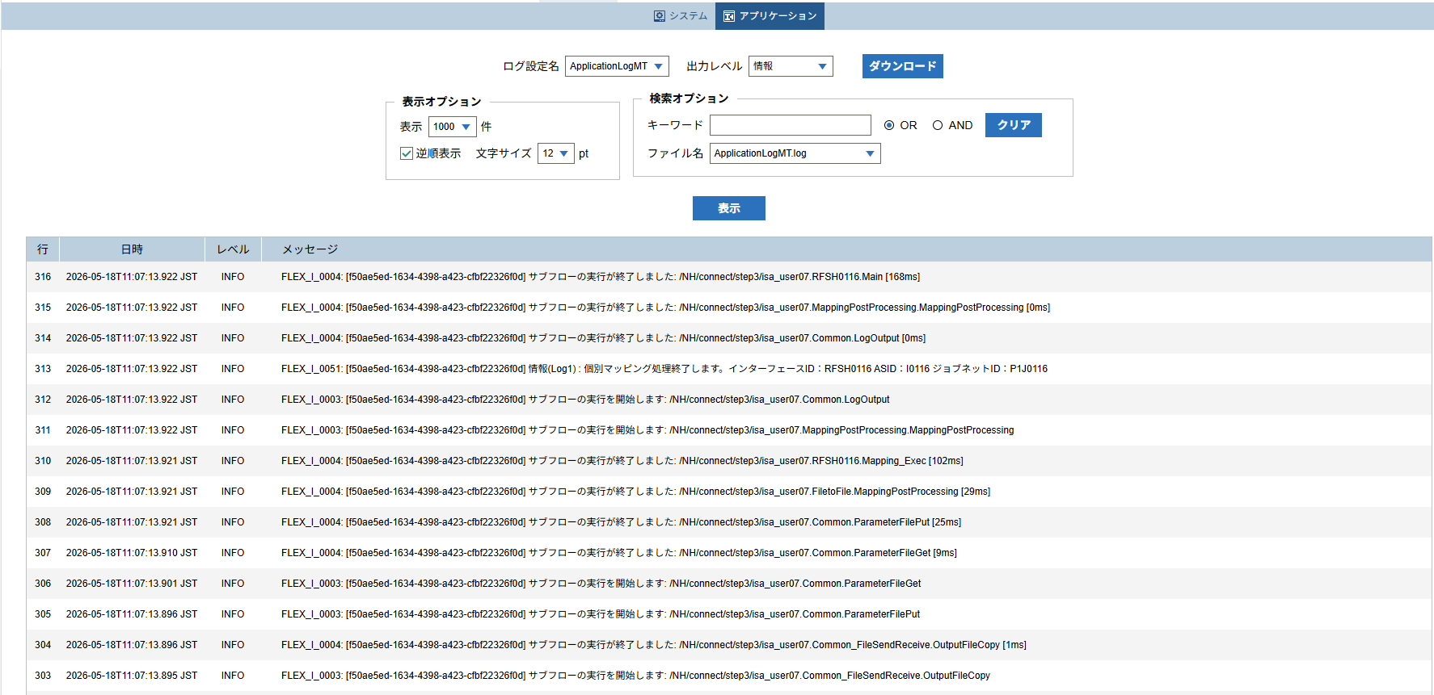

 | No.1-1-1

 |  | 行 | 日時 | レベル | メッセージ
 |  | 264 | 2026-05-18T11:07:13.754 JST | INFO |  | FLEX_I_0003: [f50ae5ed-1634-4398-a423-cfbf22326f0d] サブフローの実行を開始します: /NH/connect/step3/isa_user07.RFSH0116.Main
 | No.2-1-1 | 265 | 2026-05-18T11:07:13.755 JST | INFO |  | FLEX_I_0003: [f50ae5ed-1634-4398-a423-cfbf22326f0d] サブフローの実行を開始します: /NH/connect/step3/isa_user07.MappingPreProcessing.MappingPreProcessing
 |  | 266 | 2026-05-18T11:07:13.755 JST | INFO |  | FLEX_I_0003: [f50ae5ed-1634-4398-a423-cfbf22326f0d] サブフローの実行を開始します: /NH/connect/step3/isa_user07.Common.LogOutput
 | No.2-2-1 | 267 | 2026-05-18T11:07:13.756 JST | INFO |  | FLEX_I_0051: [f50ae5ed-1634-4398-a423-cfbf22326f0d] 情報(Log1) : 個別マッピング処理開始します。インターフェースID：RFSH0116 ASID：I0116 ジョブネットID：P1J0116
 |  | 268 | 2026-05-18T11:07:13.756 JST | INFO |  | FLEX_I_0004: [f50ae5ed-1634-4398-a423-cfbf22326f0d] サブフローの実行が終了しました: /NH/connect/step3/isa_user07.Common.LogOutput [1ms]
 |  | 269 | 2026-05-18T11:07:13.756 JST | INFO |  | FLEX_I_0003: [f50ae5ed-1634-4398-a423-cfbf22326f0d] サブフローの実行を開始します: /NH/connect/step3/isa_user07.Common.InputParameterCheck
 |  | 270 | 2026-05-18T11:07:13.756 JST | INFO |  | FLEX_I_0004: [f50ae5ed-1634-4398-a423-cfbf22326f0d] サブフローの実行が終了しました: /NH/connect/step3/isa_user07.Common.InputParameterCheck [0ms]
 |  | 271 | 2026-05-18T11:07:13.757 JST | INFO |  | FLEX_I_0003: [f50ae5ed-1634-4398-a423-cfbf22326f0d] サブフローの実行を開始します: /NH/connect/step3/isa_user07.Common.SettingInit
 |  | 272 | 2026-05-18T11:07:13.777 JST | INFO |  | FLEX_I_0004: [f50ae5ed-1634-4398-a423-cfbf22326f0d] サブフローの実行が終了しました: /NH/connect/step3/isa_user07.Common.SettingInit [20ms]
 |  | 273 | 2026-05-18T11:07:13.777 JST | INFO |  | FLEX_I_0003: [f50ae5ed-1634-4398-a423-cfbf22326f0d] サブフローの実行を開始します: /NH/connect/step3/isa_user07.Common.ParameterFileGet
 |  | 274 | 2026-05-18T11:07:13.787 JST | INFO |  | FLEX_I_0004: [f50ae5ed-1634-4398-a423-cfbf22326f0d] サブフローの実行が終了しました: /NH/connect/step3/isa_user07.Common.ParameterFileGet [10ms]
 |  | 275 | 2026-05-18T11:07:13.787 JST | INFO |  | FLEX_I_0003: [f50ae5ed-1634-4398-a423-cfbf22326f0d] サブフローの実行を開始します: /NH/connect/step3/isa_user07.Common_FileSendReceive.WorkFileDelete
 |  | 276 | 2026-05-18T11:07:13.807 JST | INFO |  | FLEX_I_0004: [f50ae5ed-1634-4398-a423-cfbf22326f0d] サブフローの実行が終了しました: /NH/connect/step3/isa_user07.Common_FileSendReceive.WorkFileDelete [20ms]
 |  | 277 | 2026-05-18T11:07:13.808 JST | INFO |  | FLEX_I_0003: [f50ae5ed-1634-4398-a423-cfbf22326f0d] サブフローの実行を開始します: /NH/connect/step3/isa_user07.Common.ParameterFileGet
 |  | 278 | 2026-05-18T11:07:13.816 JST | INFO |  | FLEX_I_0004: [f50ae5ed-1634-4398-a423-cfbf22326f0d] サブフローの実行が終了しました: /NH/connect/step3/isa_user07.Common.ParameterFileGet [8ms]
 |  | 279 | 2026-05-18T11:07:13.817 JST | INFO |  | FLEX_I_0003: [f50ae5ed-1634-4398-a423-cfbf22326f0d] サブフローの実行を開始します: /NH/connect/step3/isa_user07.Common_FileSendReceive.WorkFileDelete
 |  | 280 | 2026-05-18T11:07:13.817 JST | INFO |  | FLEX_I_0004: [f50ae5ed-1634-4398-a423-cfbf22326f0d] サブフローの実行が終了しました: /NH/connect/step3/isa_user07.Common_FileSendReceive.WorkFileDelete [0ms]
 |  | 281 | 2026-05-18T11:07:13.818 JST | INFO |  | FLEX_I_0003: [f50ae5ed-1634-4398-a423-cfbf22326f0d] サブフローの実行を開始します: /NH/connect/step3/isa_user07.Common_Conversion.GetConversionMst
 |  | 282 | 2026-05-18T11:07:13.819 JST | INFO |  | FLEX_I_0004: [f50ae5ed-1634-4398-a423-cfbf22326f0d] サブフローの実行が終了しました: /NH/connect/step3/isa_user07.Common_Conversion.GetConversionMst [1ms]
 |  | 283 | 2026-05-18T11:07:13.819 JST | INFO |  | FLEX_I_0004: [f50ae5ed-1634-4398-a423-cfbf22326f0d] サブフローの実行が終了しました: /NH/connect/step3/isa_user07.MappingPreProcessing.MappingPreProcessing [64ms]
 |  | 284 | 2026-05-18T11:07:13.819 JST | INFO |  | FLEX_I_0003: [f50ae5ed-1634-4398-a423-cfbf22326f0d] サブフローの実行を開始します: /NH/connect/step3/isa_user07.RFSH0116.Mapping_Exec
 | No.3-1-1 | 285 | 2026-05-18T11:07:13.820 JST | INFO |  | FLEX_I_0003: [f50ae5ed-1634-4398-a423-cfbf22326f0d] サブフローの実行を開始します: /NH/connect/step3/isa_user07.FiletoFile.MappingPreProcessing
 |  | 286 | 2026-05-18T11:07:13.821 JST | INFO |  | FLEX_I_0003: [f50ae5ed-1634-4398-a423-cfbf22326f0d] サブフローの実行を開始します: /NH/connect/step3/isa_user07.Common.ParameterFileGet
 |  | 287 | 2026-05-18T11:07:13.830 JST | INFO |  | FLEX_I_0004: [f50ae5ed-1634-4398-a423-cfbf22326f0d] サブフローの実行が終了しました: /NH/connect/step3/isa_user07.Common.ParameterFileGet [9ms]
 |  | 288 | 2026-05-18T11:07:13.839 JST | INFO |  | FLEX_I_0003: [f50ae5ed-1634-4398-a423-cfbf22326f0d] サブフローの実行を開始します: /NH/connect/step3/isa_user07.Common.ParameterFilePut
 |  | 289 | 2026-05-18T11:07:13.843 JST | INFO |  | FLEX_I_0003: [f50ae5ed-1634-4398-a423-cfbf22326f0d] サブフローの実行を開始します: /NH/connect/step3/isa_user07.Common.ParameterFileGet
 |  | 290 | 2026-05-18T11:07:13.852 JST | INFO |  | FLEX_I_0004: [f50ae5ed-1634-4398-a423-cfbf22326f0d] サブフローの実行が終了しました: /NH/connect/step3/isa_user07.Common.ParameterFileGet [9ms]
 |  | 291 | 2026-05-18T11:07:13.863 JST | INFO |  | FLEX_I_0004: [f50ae5ed-1634-4398-a423-cfbf22326f0d] サブフローの実行が終了しました: /NH/connect/step3/isa_user07.Common.ParameterFilePut [24ms]
 |  | 292 | 2026-05-18T11:07:13.863 JST | INFO |  | FLEX_I_0004: [f50ae5ed-1634-4398-a423-cfbf22326f0d] サブフローの実行が終了しました: /NH/connect/step3/isa_user07.FiletoFile.MappingPreProcessing [43ms]
 |  | 293 | 2026-05-18T11:07:13.864 JST | INFO |  | FLEX_I_0003: [f50ae5ed-1634-4398-a423-cfbf22326f0d] サブフローの実行を開始します: /NH/connect/step3/isa_user07.RFSH0116.Mapping_Caller
 | No.4-1-1 | 294 | 2026-05-18T11:07:13.881 JST | INFO |  | FLEX_I_0003: [f50ae5ed-1634-4398-a423-cfbf22326f0d] サブフローの実行を開始します: /NH/connect/step3/isa_user07.Mapping_0022-2.Mapping
 | No.4-2-1 | 295 | 2026-05-18T11:07:13.888 JST | INFO |  | FLEX_I_0004: [f50ae5ed-1634-4398-a423-cfbf22326f0d] サブフローの実行が終了しました: /NH/connect/step3/isa_user07.Mapping_0022-2.Mapping [7ms]
 |  | 296 | 2026-05-18T11:07:13.888 JST | INFO |  | FLEX_I_0003: [f50ae5ed-1634-4398-a423-cfbf22326f0d] サブフローの実行を開始します: /NH/connect/step3/isa_user07.RFSH0116.Mapping_FilePut
 |  | 297 | 2026-05-18T11:07:13.891 JST | INFO |  | FLEX_I_0004: [f50ae5ed-1634-4398-a423-cfbf22326f0d] サブフローの実行が終了しました: /NH/connect/step3/isa_user07.RFSH0116.Mapping_FilePut [3ms]
 |  | 298 | 2026-05-18T11:07:13.892 JST | INFO |  | FLEX_I_0004: [f50ae5ed-1634-4398-a423-cfbf22326f0d] サブフローの実行が終了しました: /NH/connect/step3/isa_user07.RFSH0116.Mapping_Caller [28ms]
 | No.5-1-1 | 299 | 2026-05-18T11:07:13.892 JST | INFO |  | FLEX_I_0003: [f50ae5ed-1634-4398-a423-cfbf22326f0d] サブフローの実行を開始します: /NH/connect/step3/isa_user07.FiletoFile.MappingPostProcessing
 |  | 300 | 2026-05-18T11:07:13.894 JST | INFO |  | FLEX_I_0003: [f50ae5ed-1634-4398-a423-cfbf22326f0d] サブフローの実行を開始します: /NH/connect/step3/isa_user07.Common.LogOutput
 | No.5-3-1 | 301 | 2026-05-18T11:07:13.894 JST | INFO |  | FLEX_I_0051: [f50ae5ed-1634-4398-a423-cfbf22326f0d] 情報(Log1) : ファイルを作成しました。インターフェースID：RFSH0116 ASID：I0116 ジョブネットID：P1J0116 ファイル名：RFSH0116_output.tsv 処理件数：8件
 |  | 302 | 2026-05-18T11:07:13.894 JST | INFO |  | FLEX_I_0004: [f50ae5ed-1634-4398-a423-cfbf22326f0d] サブフローの実行が終了しました: /NH/connect/step3/isa_user07.Common.LogOutput [0ms]
 |  | 303 | 2026-05-18T11:07:13.895 JST | INFO |  | FLEX_I_0003: [f50ae5ed-1634-4398-a423-cfbf22326f0d] サブフローの実行を開始します: /NH/connect/step3/isa_user07.Common_FileSendReceive.OutputFileCopy
 |  | 304 | 2026-05-18T11:07:13.896 JST | INFO |  | FLEX_I_0004: [f50ae5ed-1634-4398-a423-cfbf22326f0d] サブフローの実行が終了しました: /NH/connect/step3/isa_user07.Common_FileSendReceive.OutputFileCopy [1ms]
 |  | 305 | 2026-05-18T11:07:13.896 JST | INFO |  | FLEX_I_0003: [f50ae5ed-1634-4398-a423-cfbf22326f0d] サブフローの実行を開始します: /NH/connect/step3/isa_user07.Common.ParameterFilePut
 |  | 306 | 2026-05-18T11:07:13.901 JST | INFO |  | FLEX_I_0003: [f50ae5ed-1634-4398-a423-cfbf22326f0d] サブフローの実行を開始します: /NH/connect/step3/isa_user07.Common.ParameterFileGet
 |  | 307 | 2026-05-18T11:07:13.910 JST | INFO |  | FLEX_I_0004: [f50ae5ed-1634-4398-a423-cfbf22326f0d] サブフローの実行が終了しました: /NH/connect/step3/isa_user07.Common.ParameterFileGet [9ms]
 |  | 308 | 2026-05-18T11:07:13.921 JST | INFO |  | FLEX_I_0004: [f50ae5ed-1634-4398-a423-cfbf22326f0d] サブフローの実行が終了しました: /NH/connect/step3/isa_user07.Common.ParameterFilePut [25ms]
 |  | 309 | 2026-05-18T11:07:13.921 JST | INFO |  | FLEX_I_0004: [f50ae5ed-1634-4398-a423-cfbf22326f0d] サブフローの実行が終了しました: /NH/connect/step3/isa_user07.FiletoFile.MappingPostProcessing [29ms]
 |  | 310 | 2026-05-18T11:07:13.921 JST | INFO |  | FLEX_I_0004: [f50ae5ed-1634-4398-a423-cfbf22326f0d] サブフローの実行が終了しました: /NH/connect/step3/isa_user07.RFSH0116.Mapping_Exec [102ms]
 | No.6-1-1 | 311 | 2026-05-18T11:07:13.922 JST | INFO |  | FLEX_I_0003: [f50ae5ed-1634-4398-a423-cfbf22326f0d] サブフローの実行を開始します: /NH/connect/step3/isa_user07.MappingPostProcessing.MappingPostProcessing
 |  | 312 | 2026-05-18T11:07:13.922 JST | INFO |  | FLEX_I_0003: [f50ae5ed-1634-4398-a423-cfbf22326f0d] サブフローの実行を開始します: /NH/connect/step3/isa_user07.Common.LogOutput
 |  | 313 | 2026-05-18T11:07:13.922 JST | INFO |  | FLEX_I_0051: [f50ae5ed-1634-4398-a423-cfbf22326f0d] 情報(Log1) : 個別マッピング処理終了します。インターフェースID：RFSH0116 ASID：I0116 ジョブネットID：P1J0116
 |  | 314 | 2026-05-18T11:07:13.922 JST | INFO |  | FLEX_I_0004: [f50ae5ed-1634-4398-a423-cfbf22326f0d] サブフローの実行が終了しました: /NH/connect/step3/isa_user07.Common.LogOutput [0ms]
 |  | 315 | 2026-05-18T11:07:13.922 JST | INFO |  | FLEX_I_0004: [f50ae5ed-1634-4398-a423-cfbf22326f0d] サブフローの実行が終了しました: /NH/connect/step3/isa_user07.MappingPostProcessing.MappingPostProcessing [0ms]
 |  | 316 | 2026-05-18T11:07:13.922 JST | INFO |  | FLEX_I_0004: [f50ae5ed-1634-4398-a423-cfbf22326f0d] サブフローの実行が終了しました: /NH/connect/step3/isa_user07.RFSH0116.Main [168ms]

 | No.3-2-1

 | No.7-1-1

 | No.5-4-1

■2回目 異常系・起動パラメータ不正

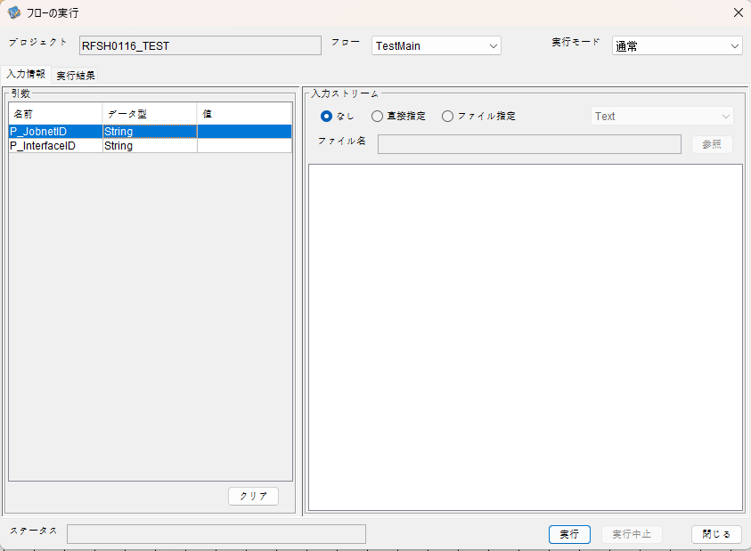
I_ジョブネットID=
I_インターフェースID=

 |  | 実行結果
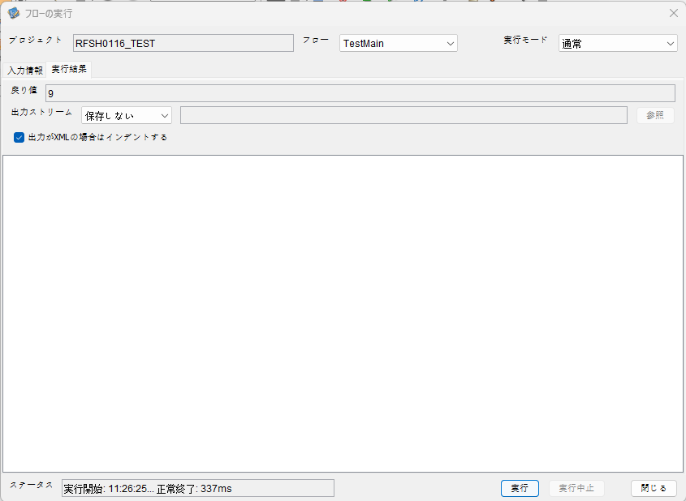

 | No.1-2-2
 | No.2-2-2

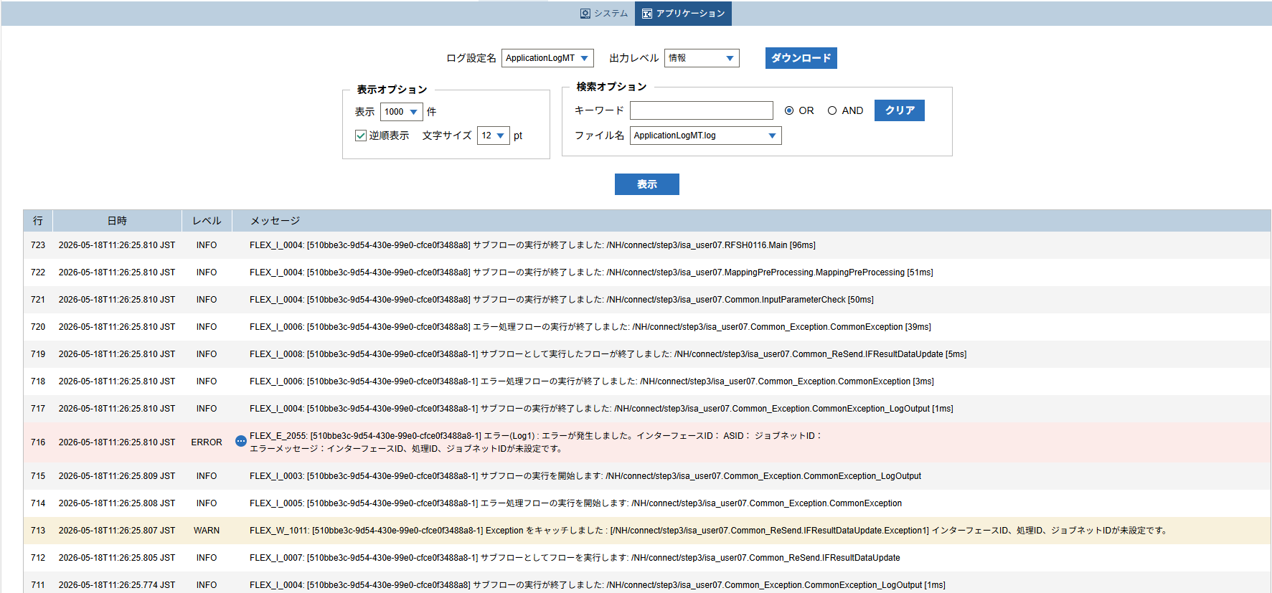

 |  | 行 | 日時 | レベル | メッセージ
 |  | 701 | 2026-05-18T11:26:25.714 JST | INFO |  | FLEX_I_0003: [510bbe3c-9d54-430e-99e0-cfce0f3488a8] サブフローの実行を開始します: /NH/connect/step3/isa_user07.RFSH0116.Main
 |  | 702 | 2026-05-18T11:26:25.759 JST | INFO |  | FLEX_I_0003: [510bbe3c-9d54-430e-99e0-cfce0f3488a8] サブフローの実行を開始します: /NH/connect/step3/isa_user07.MappingPreProcessing.MappingPreProcessing
 |  | 703 | 2026-05-18T11:26:25.759 JST | INFO |  | FLEX_I_0003: [510bbe3c-9d54-430e-99e0-cfce0f3488a8] サブフローの実行を開始します: /NH/connect/step3/isa_user07.Common.LogOutput
 |  | 704 | 2026-05-18T11:26:25.760 JST | INFO |  | FLEX_I_0051: [510bbe3c-9d54-430e-99e0-cfce0f3488a8] 情報(Log1) : 個別マッピング処理開始します。インターフェースID： ASID： ジョブネットID：
 |  | 705 | 2026-05-18T11:26:25.760 JST | INFO |  | FLEX_I_0004: [510bbe3c-9d54-430e-99e0-cfce0f3488a8] サブフローの実行が終了しました: /NH/connect/step3/isa_user07.Common.LogOutput [1ms]
 |  | 706 | 2026-05-18T11:26:25.760 JST | INFO |  | FLEX_I_0003: [510bbe3c-9d54-430e-99e0-cfce0f3488a8] サブフローの実行を開始します: /NH/connect/step3/isa_user07.Common.InputParameterCheck
 |  | 707 | 2026-05-18T11:26:25.771 JST | WARN |  | FLEX_W_1011: [510bbe3c-9d54-430e-99e0-cfce0f3488a8] Exception をキャッチしました : [/NH/connect/step3/isa_user07.Common.InputParameterCheck.Exception1] インターフェースID、ジョブネットID、ASIDが未設定です。
 |  | 708 | 2026-05-18T11:26:25.771 JST | INFO |  | FLEX_I_0005: [510bbe3c-9d54-430e-99e0-cfce0f3488a8] エラー処理フローの実行を開始します: /NH/connect/step3/isa_user07.Common_Exception.CommonException
 |  | 709 | 2026-05-18T11:26:25.773 JST | INFO |  | FLEX_I_0003: [510bbe3c-9d54-430e-99e0-cfce0f3488a8] サブフローの実行を開始します: /NH/connect/step3/isa_user07.Common_Exception.CommonException_LogOutput
 |  | 710 | 2026-05-18T11:26:25.774 JST | ERROR |  | FLEX_E_2055: [510bbe3c-9d54-430e-99e0-cfce0f3488a8] エラー(Log1) : エラーが発生しました。インターフェースID： ASID： ジョブネットID：
 |  | 711 | 2026-05-18T11:26:25.774 JST | INFO |  | FLEX_I_0004: [510bbe3c-9d54-430e-99e0-cfce0f3488a8] サブフローの実行が終了しました: /NH/connect/step3/isa_user07.Common_Exception.CommonException_LogOutput [1ms]
 |  | 712 | 2026-05-18T11:26:25.805 JST | INFO |  | FLEX_I_0007: [510bbe3c-9d54-430e-99e0-cfce0f3488a8-1] サブフローとしてフローを実行します: /NH/connect/step3/isa_user07.Common_ReSend.IFResultDataUpdate
 |  | 713 | 2026-05-18T11:26:25.807 JST | WARN |  | FLEX_W_1011: [510bbe3c-9d54-430e-99e0-cfce0f3488a8-1] Exception をキャッチしました : [/NH/connect/step3/isa_user07.Common_ReSend.IFResultDataUpdate.Exception1] インターフェースID、処理ID、ジョブネットIDが未設定です。
 |  | 714 | 2026-05-18T11:26:25.808 JST | INFO |  | FLEX_I_0005: [510bbe3c-9d54-430e-99e0-cfce0f3488a8-1] エラー処理フローの実行を開始します: /NH/connect/step3/isa_user07.Common_Exception.CommonException
 |  | 715 | 2026-05-18T11:26:25.809 JST | INFO |  | FLEX_I_0003: [510bbe3c-9d54-430e-99e0-cfce0f3488a8-1] サブフローの実行を開始します: /NH/connect/step3/isa_user07.Common_Exception.CommonException_LogOutput
 |  | 716 | 2026-05-18T11:26:25.810 JST | ERROR |  | FLEX_E_2055: [510bbe3c-9d54-430e-99e0-cfce0f3488a8-1] エラー(Log1) : エラーが発生しました。インターフェースID： ASID： ジョブネットID：
 |  | 717 | 2026-05-18T11:26:25.810 JST | INFO |  | FLEX_I_0004: [510bbe3c-9d54-430e-99e0-cfce0f3488a8-1] サブフローの実行が終了しました: /NH/connect/step3/isa_user07.Common_Exception.CommonException_LogOutput [1ms]
 |  | 718 | 2026-05-18T11:26:25.810 JST | INFO |  | FLEX_I_0006: [510bbe3c-9d54-430e-99e0-cfce0f3488a8-1] エラー処理フローの実行が終了しました: /NH/connect/step3/isa_user07.Common_Exception.CommonException [3ms]
 |  | 719 | 2026-05-18T11:26:25.810 JST | INFO |  | FLEX_I_0008: [510bbe3c-9d54-430e-99e0-cfce0f3488a8-1] サブフローとして実行したフローが終了しました: /NH/connect/step3/isa_user07.Common_ReSend.IFResultDataUpdate [5ms]
 |  | 720 | 2026-05-18T11:26:25.810 JST | INFO |  | FLEX_I_0006: [510bbe3c-9d54-430e-99e0-cfce0f3488a8] エラー処理フローの実行が終了しました: /NH/connect/step3/isa_user07.Common_Exception.CommonException [39ms]
 |  | 721 | 2026-05-18T11:26:25.810 JST | INFO |  | FLEX_I_0004: [510bbe3c-9d54-430e-99e0-cfce0f3488a8] サブフローの実行が終了しました: /NH/connect/step3/isa_user07.Common.InputParameterCheck [50ms]
 |  | 722 | 2026-05-18T11:26:25.810 JST | INFO |  | FLEX_I_0004: [510bbe3c-9d54-430e-99e0-cfce0f3488a8] サブフローの実行が終了しました: /NH/connect/step3/isa_user07.MappingPreProcessing.MappingPreProcessing [51ms]
 |  | 723 | 2026-05-18T11:26:25.810 JST | INFO |  | FLEX_I_0004: [510bbe3c-9d54-430e-99e0-cfce0f3488a8] サブフローの実行が終了しました: /NH/connect/step3/isa_user07.RFSH0116.Main [96ms]

■3回目 正常系・ファイル送信前結合有無=true

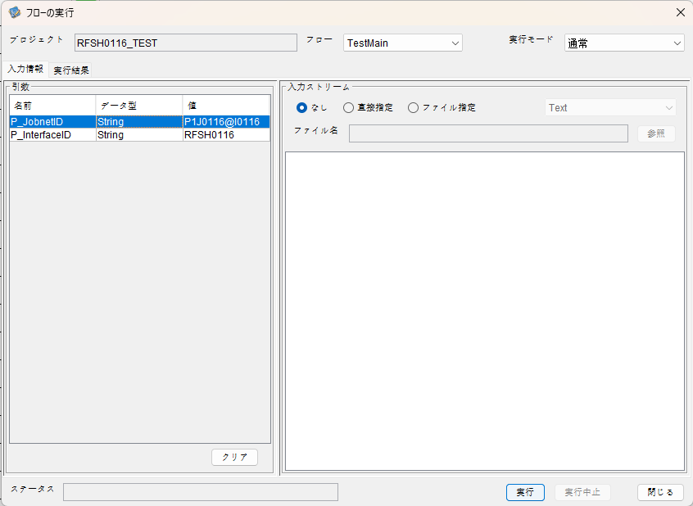

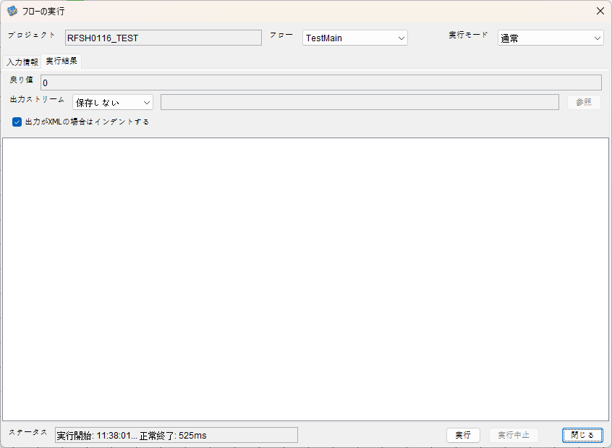

 |  | 行 | 日時 | レベル | メッセージ
 |  | 963 | 2026-05-18T11:38:01.159 JST | INFO |  | FLEX_I_0003: [60a29171-bd36-49a1-a305-cd40c3bbc974] サブフローの実行を開始します: /NH/connect/step3/isa_user07.RFSH0116.Main
 |  | 964 | 2026-05-18T11:38:01.161 JST | INFO |  | FLEX_I_0003: [60a29171-bd36-49a1-a305-cd40c3bbc974] サブフローの実行を開始します: /NH/connect/step3/isa_user07.MappingPreProcessing.MappingPreProcessing
 |  | 965 | 2026-05-18T11:38:01.162 JST | INFO |  | FLEX_I_0003: [60a29171-bd36-49a1-a305-cd40c3bbc974] サブフローの実行を開始します: /NH/connect/step3/isa_user07.Common.LogOutput
 |  | 966 | 2026-05-18T11:38:01.163 JST | INFO |  | FLEX_I_0051: [60a29171-bd36-49a1-a305-cd40c3bbc974] 情報(Log1) : 個別マッピング処理開始します。インターフェースID：RFSH0116 ASID：I0116 ジョブネットID：P1J0116
 |  | 967 | 2026-05-18T11:38:01.163 JST | INFO |  | FLEX_I_0004: [60a29171-bd36-49a1-a305-cd40c3bbc974] サブフローの実行が終了しました: /NH/connect/step3/isa_user07.Common.LogOutput [1ms]
 |  | 968 | 2026-05-18T11:38:01.163 JST | INFO |  | FLEX_I_0003: [60a29171-bd36-49a1-a305-cd40c3bbc974] サブフローの実行を開始します: /NH/connect/step3/isa_user07.Common.InputParameterCheck
 |  | 969 | 2026-05-18T11:38:01.163 JST | INFO |  | FLEX_I_0004: [60a29171-bd36-49a1-a305-cd40c3bbc974] サブフローの実行が終了しました: /NH/connect/step3/isa_user07.Common.InputParameterCheck [0ms]
 |  | 970 | 2026-05-18T11:38:01.164 JST | INFO |  | FLEX_I_0003: [60a29171-bd36-49a1-a305-cd40c3bbc974] サブフローの実行を開始します: /NH/connect/step3/isa_user07.Common.SettingInit
 |  | 971 | 2026-05-18T11:38:01.180 JST | INFO |  | FLEX_I_0004: [60a29171-bd36-49a1-a305-cd40c3bbc974] サブフローの実行が終了しました: /NH/connect/step3/isa_user07.Common.SettingInit [16ms]
 |  | 972 | 2026-05-18T11:38:01.181 JST | INFO |  | FLEX_I_0003: [60a29171-bd36-49a1-a305-cd40c3bbc974] サブフローの実行を開始します: /NH/connect/step3/isa_user07.Common.ParameterFileGet
 |  | 973 | 2026-05-18T11:38:01.191 JST | INFO |  | FLEX_I_0004: [60a29171-bd36-49a1-a305-cd40c3bbc974] サブフローの実行が終了しました: /NH/connect/step3/isa_user07.Common.ParameterFileGet [10ms]
 |  | 974 | 2026-05-18T11:38:01.191 JST | INFO |  | FLEX_I_0003: [60a29171-bd36-49a1-a305-cd40c3bbc974] サブフローの実行を開始します: /NH/connect/step3/isa_user07.Common_FileSendReceive.WorkFileDelete
 |  | 975 | 2026-05-18T11:38:01.201 JST | INFO |  | FLEX_I_0004: [60a29171-bd36-49a1-a305-cd40c3bbc974] サブフローの実行が終了しました: /NH/connect/step3/isa_user07.Common_FileSendReceive.WorkFileDelete [10ms]
 |  | 976 | 2026-05-18T11:38:01.202 JST | INFO |  | FLEX_I_0003: [60a29171-bd36-49a1-a305-cd40c3bbc974] サブフローの実行を開始します: /NH/connect/step3/isa_user07.Common.ParameterFileGet
 |  | 977 | 2026-05-18T11:38:01.210 JST | INFO |  | FLEX_I_0004: [60a29171-bd36-49a1-a305-cd40c3bbc974] サブフローの実行が終了しました: /NH/connect/step3/isa_user07.Common.ParameterFileGet [8ms]
 |  | 978 | 2026-05-18T11:38:01.211 JST | INFO |  | FLEX_I_0003: [60a29171-bd36-49a1-a305-cd40c3bbc974] サブフローの実行を開始します: /NH/connect/step3/isa_user07.Common_FileSendReceive.WorkFileDelete
 |  | 979 | 2026-05-18T11:38:01.212 JST | INFO |  | FLEX_I_0004: [60a29171-bd36-49a1-a305-cd40c3bbc974] サブフローの実行が終了しました: /NH/connect/step3/isa_user07.Common_FileSendReceive.WorkFileDelete [1ms]
 |  | 980 | 2026-05-18T11:38:01.238 JST | INFO |  | FLEX_I_0003: [60a29171-bd36-49a1-a305-cd40c3bbc974] サブフローの実行を開始します: /NH/connect/step3/isa_user07.Common_Conversion.GetConversionMst
 |  | 981 | 2026-05-18T11:38:01.239 JST | INFO |  | FLEX_I_0004: [60a29171-bd36-49a1-a305-cd40c3bbc974] サブフローの実行が終了しました: /NH/connect/step3/isa_user07.Common_Conversion.GetConversionMst [1ms]
 |  | 982 | 2026-05-18T11:38:01.239 JST | INFO |  | FLEX_I_0004: [60a29171-bd36-49a1-a305-cd40c3bbc974] サブフローの実行が終了しました: /NH/connect/step3/isa_user07.MappingPreProcessing.MappingPreProcessing [78ms]
 |  | 983 | 2026-05-18T11:38:01.239 JST | INFO |  | FLEX_I_0003: [60a29171-bd36-49a1-a305-cd40c3bbc974] サブフローの実行を開始します: /NH/connect/step3/isa_user07.RFSH0116.Mapping_Exec
 |  | 984 | 2026-05-18T11:38:01.294 JST | INFO |  | FLEX_I_0003: [60a29171-bd36-49a1-a305-cd40c3bbc974] サブフローの実行を開始します: /NH/connect/step3/isa_user07.FiletoFile.MappingPreProcessing
 |  | 985 | 2026-05-18T11:38:01.297 JST | INFO |  | FLEX_I_0003: [60a29171-bd36-49a1-a305-cd40c3bbc974] サブフローの実行を開始します: /NH/connect/step3/isa_user07.Common.ParameterFileGet
 |  | 986 | 2026-05-18T11:38:01.311 JST | INFO |  | FLEX_I_0004: [60a29171-bd36-49a1-a305-cd40c3bbc974] サブフローの実行が終了しました: /NH/connect/step3/isa_user07.Common.ParameterFileGet [14ms]
 |  | 987 | 2026-05-18T11:38:01.321 JST | INFO |  | FLEX_I_0003: [60a29171-bd36-49a1-a305-cd40c3bbc974] サブフローの実行を開始します: /NH/connect/step3/isa_user07.Common.ParameterFilePut
 |  | 988 | 2026-05-18T11:38:01.325 JST | INFO |  | FLEX_I_0003: [60a29171-bd36-49a1-a305-cd40c3bbc974] サブフローの実行を開始します: /NH/connect/step3/isa_user07.Common.ParameterFileGet
 |  | 989 | 2026-05-18T11:38:01.334 JST | INFO |  | FLEX_I_0004: [60a29171-bd36-49a1-a305-cd40c3bbc974] サブフローの実行が終了しました: /NH/connect/step3/isa_user07.Common.ParameterFileGet [9ms]
 |  | 990 | 2026-05-18T11:38:01.346 JST | INFO |  | FLEX_I_0004: [60a29171-bd36-49a1-a305-cd40c3bbc974] サブフローの実行が終了しました: /NH/connect/step3/isa_user07.Common.ParameterFilePut [25ms]
 |  | 991 | 2026-05-18T11:38:01.346 JST | INFO |  | FLEX_I_0003: [60a29171-bd36-49a1-a305-cd40c3bbc974] サブフローの実行を開始します: /NH/connect/step3/isa_user07.FiletoFile.PutParameterFileCaseMulitipleFiles
 |  | 992 | 2026-05-18T11:38:01.347 JST | INFO |  | FLEX_I_0003: [60a29171-bd36-49a1-a305-cd40c3bbc974] サブフローの実行を開始します: /NH/connect/step3/isa_user07.Common.ParameterFilePut
 |  | 993 | 2026-05-18T11:38:01.351 JST | INFO |  | FLEX_I_0003: [60a29171-bd36-49a1-a305-cd40c3bbc974] サブフローの実行を開始します: /NH/connect/step3/isa_user07.Common.ParameterFileGet
 |  | 994 | 2026-05-18T11:38:01.360 JST | INFO |  | FLEX_I_0004: [60a29171-bd36-49a1-a305-cd40c3bbc974] サブフローの実行が終了しました: /NH/connect/step3/isa_user07.Common.ParameterFileGet [9ms]
 |  | 995 | 2026-05-18T11:38:01.371 JST | INFO |  | FLEX_I_0004: [60a29171-bd36-49a1-a305-cd40c3bbc974] サブフローの実行が終了しました: /NH/connect/step3/isa_user07.Common.ParameterFilePut [24ms]
 |  | 996 | 2026-05-18T11:38:01.371 JST | INFO |  | FLEX_I_0003: [60a29171-bd36-49a1-a305-cd40c3bbc974] サブフローの実行を開始します: /NH/connect/step3/isa_user07.Common.ParameterFilePut
 |  | 997 | 2026-05-18T11:38:01.376 JST | INFO |  | FLEX_I_0003: [60a29171-bd36-49a1-a305-cd40c3bbc974] サブフローの実行を開始します: /NH/connect/step3/isa_user07.Common.ParameterFileGet
 |  | 998 | 2026-05-18T11:38:01.385 JST | INFO |  | FLEX_I_0004: [60a29171-bd36-49a1-a305-cd40c3bbc974] サブフローの実行が終了しました: /NH/connect/step3/isa_user07.Common.ParameterFileGet [9ms]
 |  | 999 | 2026-05-18T11:38:01.395 JST | INFO |  | FLEX_I_0004: [60a29171-bd36-49a1-a305-cd40c3bbc974] サブフローの実行が終了しました: /NH/connect/step3/isa_user07.Common.ParameterFilePut [24ms]
 |  | 1000 | 2026-05-18T11:38:01.396 JST | INFO |  | FLEX_I_0003: [60a29171-bd36-49a1-a305-cd40c3bbc974] サブフローの実行を開始します: /NH/connect/step3/isa_user07.Common.ParameterFileGet
 |  | 1001 | 2026-05-18T11:38:01.404 JST | INFO |  | FLEX_I_0004: [60a29171-bd36-49a1-a305-cd40c3bbc974] サブフローの実行が終了しました: /NH/connect/step3/isa_user07.Common.ParameterFileGet [8ms]
 |  | 1002 | 2026-05-18T11:38:01.404 JST | INFO |  | FLEX_I_0004: [60a29171-bd36-49a1-a305-cd40c3bbc974] サブフローの実行が終了しました: /NH/connect/step3/isa_user07.FiletoFile.PutParameterFileCaseMulitipleFiles [58ms]
 |  | 1003 | 2026-05-18T11:38:01.404 JST | INFO |  | FLEX_I_0004: [60a29171-bd36-49a1-a305-cd40c3bbc974] サブフローの実行が終了しました: /NH/connect/step3/isa_user07.FiletoFile.MappingPreProcessing [110ms]
 |  | 1004 | 2026-05-18T11:38:01.405 JST | INFO |  | FLEX_I_0003: [60a29171-bd36-49a1-a305-cd40c3bbc974] サブフローの実行を開始します: /NH/connect/step3/isa_user07.RFSH0116.Mapping_Caller
 |  | 1005 | 2026-05-18T11:38:01.426 JST | INFO |  | FLEX_I_0003: [60a29171-bd36-49a1-a305-cd40c3bbc974] サブフローの実行を開始します: /NH/connect/step3/isa_user07.Mapping_0022-2.Mapping
 |  | 1006 | 2026-05-18T11:38:01.432 JST | INFO |  | FLEX_I_0004: [60a29171-bd36-49a1-a305-cd40c3bbc974] サブフローの実行が終了しました: /NH/connect/step3/isa_user07.Mapping_0022-2.Mapping [6ms]
 |  | 1007 | 2026-05-18T11:38:01.433 JST | INFO |  | FLEX_I_0003: [60a29171-bd36-49a1-a305-cd40c3bbc974] サブフローの実行を開始します: /NH/connect/step3/isa_user07.RFSH0116.Mapping_FilePut
 |  | 1008 | 2026-05-18T11:38:01.440 JST | INFO |  | FLEX_I_0004: [60a29171-bd36-49a1-a305-cd40c3bbc974] サブフローの実行が終了しました: /NH/connect/step3/isa_user07.RFSH0116.Mapping_FilePut [7ms]
 |  | 1009 | 2026-05-18T11:38:01.441 JST | INFO |  | FLEX_I_0004: [60a29171-bd36-49a1-a305-cd40c3bbc974] サブフローの実行が終了しました: /NH/connect/step3/isa_user07.RFSH0116.Mapping_Caller [36ms]
 |  | 1010 | 2026-05-18T11:38:01.442 JST | INFO |  | FLEX_I_0003: [60a29171-bd36-49a1-a305-cd40c3bbc974] サブフローの実行を開始します: /NH/connect/step3/isa_user07.FiletoFile.MappingPostProcessing
 |  | 1011 | 2026-05-18T11:38:01.443 JST | INFO |  | FLEX_I_0003: [60a29171-bd36-49a1-a305-cd40c3bbc974] サブフローの実行を開始します: /NH/connect/step3/isa_user07.Common.LogOutput
 |  | 1012 | 2026-05-18T11:38:01.444 JST | INFO |  | FLEX_I_0051: [60a29171-bd36-49a1-a305-cd40c3bbc974] 情報(Log1) : ファイルを作成しました。インターフェースID：RFSH0116 ASID：I0116 ジョブネットID：P1J0116 ファイル名：RFSH0116_output.tsv 処理件数：8件
 |  | 1013 | 2026-05-18T11:38:01.444 JST | INFO |  | FLEX_I_0004: [60a29171-bd36-49a1-a305-cd40c3bbc974] サブフローの実行が終了しました: /NH/connect/step3/isa_user07.Common.LogOutput [1ms]
 |  | 1014 | 2026-05-18T11:38:01.445 JST | INFO |  | FLEX_I_0003: [60a29171-bd36-49a1-a305-cd40c3bbc974] サブフローの実行を開始します: /NH/connect/step3/isa_user07.Common_FileSendReceive.OutputFileCopy
 |  | 1015 | 2026-05-18T11:38:01.446 JST | INFO |  | FLEX_I_0004: [60a29171-bd36-49a1-a305-cd40c3bbc974] サブフローの実行が終了しました: /NH/connect/step3/isa_user07.Common_FileSendReceive.OutputFileCopy [1ms]
 |  | 1016 | 2026-05-18T11:38:01.446 JST | INFO |  | FLEX_I_0003: [60a29171-bd36-49a1-a305-cd40c3bbc974] サブフローの実行を開始します: /NH/connect/step3/isa_user07.Common.ParameterFilePut
 |  | 1017 | 2026-05-18T11:38:01.456 JST | INFO |  | FLEX_I_0003: [60a29171-bd36-49a1-a305-cd40c3bbc974] サブフローの実行を開始します: /NH/connect/step3/isa_user07.Common.ParameterFileGet
 |  | 1018 | 2026-05-18T11:38:01.465 JST | INFO |  | FLEX_I_0004: [60a29171-bd36-49a1-a305-cd40c3bbc974] サブフローの実行が終了しました: /NH/connect/step3/isa_user07.Common.ParameterFileGet [9ms]
 |  | 1019 | 2026-05-18T11:38:01.477 JST | INFO |  | FLEX_I_0004: [60a29171-bd36-49a1-a305-cd40c3bbc974] サブフローの実行が終了しました: /NH/connect/step3/isa_user07.Common.ParameterFilePut [31ms]
 |  | 1020 | 2026-05-18T11:38:01.477 JST | INFO |  | FLEX_I_0004: [60a29171-bd36-49a1-a305-cd40c3bbc974] サブフローの実行が終了しました: /NH/connect/step3/isa_user07.FiletoFile.MappingPostProcessing [35ms]
 |  | 1021 | 2026-05-18T11:38:01.477 JST | INFO |  | FLEX_I_0004: [60a29171-bd36-49a1-a305-cd40c3bbc974] サブフローの実行が終了しました: /NH/connect/step3/isa_user07.RFSH0116.Mapping_Exec [238ms]
 |  | 1022 | 2026-05-18T11:38:01.486 JST | INFO |  | FLEX_I_0003: [60a29171-bd36-49a1-a305-cd40c3bbc974] サブフローの実行を開始します: /NH/connect/step3/isa_user07.MappingPostProcessing.MappingPostProcessing
 |  | 1023 | 2026-05-18T11:38:01.486 JST | INFO |  | FLEX_I_0003: [60a29171-bd36-49a1-a305-cd40c3bbc974] サブフローの実行を開始します: /NH/connect/step3/isa_user07.Common.LogOutput
 |  | 1024 | 2026-05-18T11:38:01.487 JST | INFO |  | FLEX_I_0051: [60a29171-bd36-49a1-a305-cd40c3bbc974] 情報(Log1) : 個別マッピング処理終了します。インターフェースID：RFSH0116 ASID：I0116 ジョブネットID：P1J0116
 |  | 1025 | 2026-05-18T11:38:01.487 JST | INFO |  | FLEX_I_0004: [60a29171-bd36-49a1-a305-cd40c3bbc974] サブフローの実行が終了しました: /NH/connect/step3/isa_user07.Common.LogOutput [1ms]
 |  | 1026 | 2026-05-18T11:38:01.487 JST | INFO |  | FLEX_I_0004: [60a29171-bd36-49a1-a305-cd40c3bbc974] サブフローの実行が終了しました: /NH/connect/step3/isa_user07.MappingPostProcessing.MappingPostProcessing [1ms]
 |  | 1027 | 2026-05-18T11:38:01.487 JST | INFO |  | FLEX_I_0004: [60a29171-bd36-49a1-a305-cd40c3bbc974] サブフローの実行が終了しました: /NH/connect/step3/isa_user07.RFSH0116.Main [328ms]

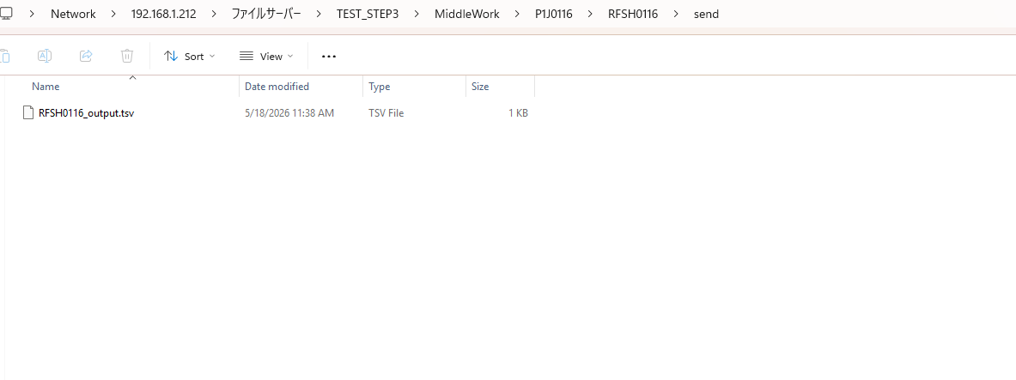

 | No.3-2-2

■4回目 異常系・すでにファイルが存在する場合

ワークファイル削除処理が為されないように
「送信対象ファイル格納フォルダパス」の値を空文字に設定。

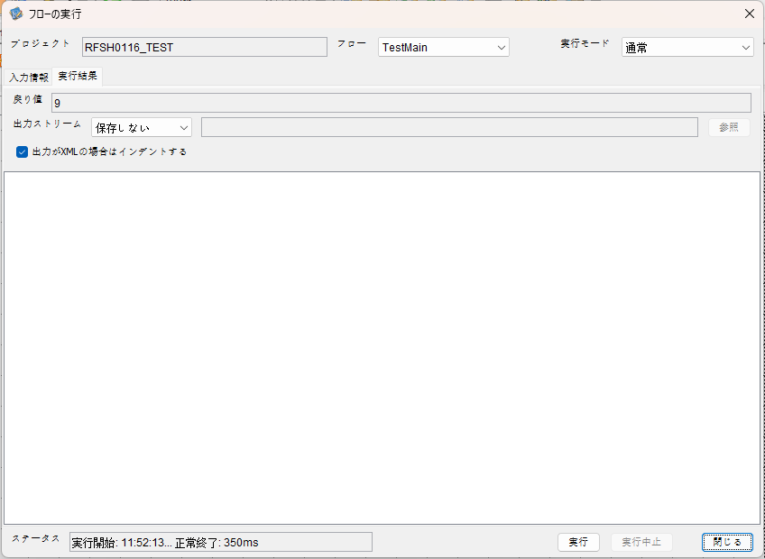

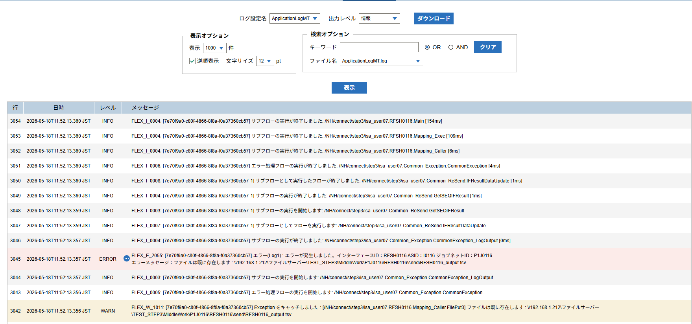

 | No.3-2-3

 |  | 行 | 日時 | レベル | メッセージ
 |  | 3000 | 2026-05-18T11:52:13.206 JST | INFO |  | FLEX_I_0003: [7e70f9a0-c80f-4866-8f8a-f0a37360cb57] サブフローの実行を開始します: /NH/connect/step3/isa_user07.RFSH0116.Main
 |  | 3001 | 2026-05-18T11:52:13.207 JST | INFO |  | FLEX_I_0003: [7e70f9a0-c80f-4866-8f8a-f0a37360cb57] サブフローの実行を開始します: /NH/connect/step3/isa_user07.MappingPreProcessing.MappingPreProcessing
 |  | 3002 | 2026-05-18T11:52:13.208 JST | INFO |  | FLEX_I_0003: [7e70f9a0-c80f-4866-8f8a-f0a37360cb57] サブフローの実行を開始します: /NH/connect/step3/isa_user07.Common.LogOutput
 |  | 3003 | 2026-05-18T11:52:13.209 JST | INFO |  | FLEX_I_0051: [7e70f9a0-c80f-4866-8f8a-f0a37360cb57] 情報(Log1) : 個別マッピング処理開始します。インターフェースID：RFSH0116 ASID：I0116 ジョブネットID：P1J0116
 |  | 3004 | 2026-05-18T11:52:13.209 JST | INFO |  | FLEX_I_0004: [7e70f9a0-c80f-4866-8f8a-f0a37360cb57] サブフローの実行が終了しました: /NH/connect/step3/isa_user07.Common.LogOutput [1ms]
 |  | 3005 | 2026-05-18T11:52:13.209 JST | INFO |  | FLEX_I_0003: [7e70f9a0-c80f-4866-8f8a-f0a37360cb57] サブフローの実行を開始します: /NH/connect/step3/isa_user07.Common.InputParameterCheck
 |  | 3006 | 2026-05-18T11:52:13.209 JST | INFO |  | FLEX_I_0004: [7e70f9a0-c80f-4866-8f8a-f0a37360cb57] サブフローの実行が終了しました: /NH/connect/step3/isa_user07.Common.InputParameterCheck [0ms]
 |  | 3007 | 2026-05-18T11:52:13.210 JST | INFO |  | FLEX_I_0003: [7e70f9a0-c80f-4866-8f8a-f0a37360cb57] サブフローの実行を開始します: /NH/connect/step3/isa_user07.Common.SettingInit
 |  | 3008 | 2026-05-18T11:52:13.228 JST | INFO |  | FLEX_I_0004: [7e70f9a0-c80f-4866-8f8a-f0a37360cb57] サブフローの実行が終了しました: /NH/connect/step3/isa_user07.Common.SettingInit [18ms]
 |  | 3009 | 2026-05-18T11:52:13.229 JST | INFO |  | FLEX_I_0003: [7e70f9a0-c80f-4866-8f8a-f0a37360cb57] サブフローの実行を開始します: /NH/connect/step3/isa_user07.Common.ParameterFileGet
 |  | 3010 | 2026-05-18T11:52:13.238 JST | INFO |  | FLEX_I_0004: [7e70f9a0-c80f-4866-8f8a-f0a37360cb57] サブフローの実行が終了しました: /NH/connect/step3/isa_user07.Common.ParameterFileGet [9ms]
 |  | 3011 | 2026-05-18T11:52:13.239 JST | INFO |  | FLEX_I_0003: [7e70f9a0-c80f-4866-8f8a-f0a37360cb57] サブフローの実行を開始します: /NH/connect/step3/isa_user07.Common.ParameterFileGet
 |  | 3012 | 2026-05-18T11:52:13.249 JST | INFO |  | FLEX_I_0004: [7e70f9a0-c80f-4866-8f8a-f0a37360cb57] サブフローの実行が終了しました: /NH/connect/step3/isa_user07.Common.ParameterFileGet [10ms]
 |  | 3013 | 2026-05-18T11:52:13.249 JST | INFO |  | FLEX_I_0003: [7e70f9a0-c80f-4866-8f8a-f0a37360cb57] サブフローの実行を開始します: /NH/connect/step3/isa_user07.Common_Conversion.GetConversionMst
 |  | 3014 | 2026-05-18T11:52:13.250 JST | INFO |  | FLEX_I_0004: [7e70f9a0-c80f-4866-8f8a-f0a37360cb57] サブフローの実行が終了しました: /NH/connect/step3/isa_user07.Common_Conversion.GetConversionMst [1ms]
 |  | 3015 | 2026-05-18T11:52:13.250 JST | INFO |  | FLEX_I_0004: [7e70f9a0-c80f-4866-8f8a-f0a37360cb57] サブフローの実行が終了しました: /NH/connect/step3/isa_user07.MappingPreProcessing.MappingPreProcessing [43ms]
 |  | 3016 | 2026-05-18T11:52:13.251 JST | INFO |  | FLEX_I_0003: [7e70f9a0-c80f-4866-8f8a-f0a37360cb57] サブフローの実行を開始します: /NH/connect/step3/isa_user07.RFSH0116.Mapping_Exec
 |  | 3017 | 2026-05-18T11:52:13.251 JST | INFO |  | FLEX_I_0003: [7e70f9a0-c80f-4866-8f8a-f0a37360cb57] サブフローの実行を開始します: /NH/connect/step3/isa_user07.FiletoFile.MappingPreProcessing
 |  | 3018 | 2026-05-18T11:52:13.253 JST | INFO |  | FLEX_I_0003: [7e70f9a0-c80f-4866-8f8a-f0a37360cb57] サブフローの実行を開始します: /NH/connect/step3/isa_user07.Common.ParameterFileGet
 |  | 3019 | 2026-05-18T11:52:13.261 JST | INFO |  | FLEX_I_0004: [7e70f9a0-c80f-4866-8f8a-f0a37360cb57] サブフローの実行が終了しました: /NH/connect/step3/isa_user07.Common.ParameterFileGet [8ms]
 |  | 3020 | 2026-05-18T11:52:13.271 JST | INFO |  | FLEX_I_0003: [7e70f9a0-c80f-4866-8f8a-f0a37360cb57] サブフローの実行を開始します: /NH/connect/step3/isa_user07.Common.ParameterFilePut
 |  | 3021 | 2026-05-18T11:52:13.275 JST | INFO |  | FLEX_I_0003: [7e70f9a0-c80f-4866-8f8a-f0a37360cb57] サブフローの実行を開始します: /NH/connect/step3/isa_user07.Common.ParameterFileGet
 |  | 3022 | 2026-05-18T11:52:13.283 JST | INFO |  | FLEX_I_0004: [7e70f9a0-c80f-4866-8f8a-f0a37360cb57] サブフローの実行が終了しました: /NH/connect/step3/isa_user07.Common.ParameterFileGet [8ms]
 |  | 3023 | 2026-05-18T11:52:13.295 JST | INFO |  | FLEX_I_0004: [7e70f9a0-c80f-4866-8f8a-f0a37360cb57] サブフローの実行が終了しました: /NH/connect/step3/isa_user07.Common.ParameterFilePut [24ms]
 |  | 3024 | 2026-05-18T11:52:13.295 JST | INFO |  | FLEX_I_0003: [7e70f9a0-c80f-4866-8f8a-f0a37360cb57] サブフローの実行を開始します: /NH/connect/step3/isa_user07.FiletoFile.PutParameterFileCaseMulitipleFiles
 |  | 3025 | 2026-05-18T11:52:13.295 JST | INFO |  | FLEX_I_0003: [7e70f9a0-c80f-4866-8f8a-f0a37360cb57] サブフローの実行を開始します: /NH/connect/step3/isa_user07.Common.ParameterFilePut
 |  | 3026 | 2026-05-18T11:52:13.300 JST | INFO |  | FLEX_I_0003: [7e70f9a0-c80f-4866-8f8a-f0a37360cb57] サブフローの実行を開始します: /NH/connect/step3/isa_user07.Common.ParameterFileGet
 |  | 3027 | 2026-05-18T11:52:13.308 JST | INFO |  | FLEX_I_0004: [7e70f9a0-c80f-4866-8f8a-f0a37360cb57] サブフローの実行が終了しました: /NH/connect/step3/isa_user07.Common.ParameterFileGet [8ms]
 |  | 3028 | 2026-05-18T11:52:13.311 JST | INFO |  | FLEX_I_0004: [7e70f9a0-c80f-4866-8f8a-f0a37360cb57] サブフローの実行が終了しました: /NH/connect/step3/isa_user07.Common.ParameterFilePut [16ms]
 |  | 3029 | 2026-05-18T11:52:13.312 JST | INFO |  | FLEX_I_0003: [7e70f9a0-c80f-4866-8f8a-f0a37360cb57] サブフローの実行を開始します: /NH/connect/step3/isa_user07.Common.ParameterFilePut
 |  | 3030 | 2026-05-18T11:52:13.316 JST | INFO |  | FLEX_I_0003: [7e70f9a0-c80f-4866-8f8a-f0a37360cb57] サブフローの実行を開始します: /NH/connect/step3/isa_user07.Common.ParameterFileGet
 |  | 3031 | 2026-05-18T11:52:13.324 JST | INFO |  | FLEX_I_0004: [7e70f9a0-c80f-4866-8f8a-f0a37360cb57] サブフローの実行が終了しました: /NH/connect/step3/isa_user07.Common.ParameterFileGet [8ms]
 |  | 3032 | 2026-05-18T11:52:13.328 JST | INFO |  | FLEX_I_0004: [7e70f9a0-c80f-4866-8f8a-f0a37360cb57] サブフローの実行が終了しました: /NH/connect/step3/isa_user07.Common.ParameterFilePut [16ms]
 |  | 3033 | 2026-05-18T11:52:13.328 JST | INFO |  | FLEX_I_0003: [7e70f9a0-c80f-4866-8f8a-f0a37360cb57] サブフローの実行を開始します: /NH/connect/step3/isa_user07.Common.ParameterFileGet
 |  | 3034 | 2026-05-18T11:52:13.336 JST | INFO |  | FLEX_I_0004: [7e70f9a0-c80f-4866-8f8a-f0a37360cb57] サブフローの実行が終了しました: /NH/connect/step3/isa_user07.Common.ParameterFileGet [8ms]
 |  | 3035 | 2026-05-18T11:52:13.337 JST | INFO |  | FLEX_I_0003: [7e70f9a0-c80f-4866-8f8a-f0a37360cb57] サブフローの実行を開始します: /NH/connect/step3/isa_user07.Common.ParameterFilePut
 |  | 3036 | 2026-05-18T11:52:13.341 JST | INFO |  | FLEX_I_0003: [7e70f9a0-c80f-4866-8f8a-f0a37360cb57] サブフローの実行を開始します: /NH/connect/step3/isa_user07.Common.ParameterFileGet
 |  | 3037 | 2026-05-18T11:52:13.350 JST | INFO |  | FLEX_I_0004: [7e70f9a0-c80f-4866-8f8a-f0a37360cb57] サブフローの実行が終了しました: /NH/connect/step3/isa_user07.Common.ParameterFileGet [9ms]
 |  | 3038 | 2026-05-18T11:52:13.353 JST | INFO |  | FLEX_I_0004: [7e70f9a0-c80f-4866-8f8a-f0a37360cb57] サブフローの実行が終了しました: /NH/connect/step3/isa_user07.Common.ParameterFilePut [16ms]
 |  | 3039 | 2026-05-18T11:52:13.353 JST | INFO |  | FLEX_I_0004: [7e70f9a0-c80f-4866-8f8a-f0a37360cb57] サブフローの実行が終了しました: /NH/connect/step3/isa_user07.FiletoFile.PutParameterFileCaseMulitipleFiles [58ms]
 |  | 3040 | 2026-05-18T11:52:13.353 JST | INFO |  | FLEX_I_0004: [7e70f9a0-c80f-4866-8f8a-f0a37360cb57] サブフローの実行が終了しました: /NH/connect/step3/isa_user07.FiletoFile.MappingPreProcessing [102ms]
 |  | 3041 | 2026-05-18T11:52:13.354 JST | INFO |  | FLEX_I_0003: [7e70f9a0-c80f-4866-8f8a-f0a37360cb57] サブフローの実行を開始します: /NH/connect/step3/isa_user07.RFSH0116.Mapping_Caller
 |  | 3042 | 2026-05-18T11:52:13.356 JST | WARN |  | FLEX_W_1011: [7e70f9a0-c80f-4866-8f8a-f0a37360cb57] Exception をキャッチしました : [/NH/connect/step3/isa_user07.RFSH0116.Mapping_Caller.FilePut3] ファイルは既に存在します : \\192.168.1.212\ファイルサーバー\TEST_STEP3\MiddleWork\P1J0116\RFSH0116\send\RFSH0116_output.tsv
 |  | 3043 | 2026-05-18T11:52:13.356 JST | INFO |  | FLEX_I_0005: [7e70f9a0-c80f-4866-8f8a-f0a37360cb57] エラー処理フローの実行を開始します: /NH/connect/step3/isa_user07.Common_Exception.CommonException
 |  | 3044 | 2026-05-18T11:52:13.357 JST | INFO |  | FLEX_I_0003: [7e70f9a0-c80f-4866-8f8a-f0a37360cb57] サブフローの実行を開始します: /NH/connect/step3/isa_user07.Common_Exception.CommonException_LogOutput
 |  | 3045 | 2026-05-18T11:52:13.357 JST | ERROR |  | FLEX_E_2055: [7e70f9a0-c80f-4866-8f8a-f0a37360cb57] エラー(Log1) : エラーが発生しました。インターフェースID：RFSH0116 ASID：I0116 ジョブネットID：P1J0116
 |  | 3046 | 2026-05-18T11:52:13.357 JST | INFO |  | FLEX_I_0004: [7e70f9a0-c80f-4866-8f8a-f0a37360cb57] サブフローの実行が終了しました: /NH/connect/step3/isa_user07.Common_Exception.CommonException_LogOutput [0ms]
 |  | 3047 | 2026-05-18T11:52:13.359 JST | INFO |  | FLEX_I_0007: [7e70f9a0-c80f-4866-8f8a-f0a37360cb57-1] サブフローとしてフローを実行します: /NH/connect/step3/isa_user07.Common_ReSend.IFResultDataUpdate
 |  | 3048 | 2026-05-18T11:52:13.359 JST | INFO |  | FLEX_I_0003: [7e70f9a0-c80f-4866-8f8a-f0a37360cb57-1] サブフローの実行を開始します: /NH/connect/step3/isa_user07.Common_ReSend.GetSEQIFResult
 |  | 3049 | 2026-05-18T11:52:13.360 JST | INFO |  | FLEX_I_0004: [7e70f9a0-c80f-4866-8f8a-f0a37360cb57-1] サブフローの実行が終了しました: /NH/connect/step3/isa_user07.Common_ReSend.GetSEQIFResult [1ms]
 |  | 3050 | 2026-05-18T11:52:13.360 JST | INFO |  | FLEX_I_0008: [7e70f9a0-c80f-4866-8f8a-f0a37360cb57-1] サブフローとして実行したフローが終了しました: /NH/connect/step3/isa_user07.Common_ReSend.IFResultDataUpdate [1ms]
 |  | 3051 | 2026-05-18T11:52:13.360 JST | INFO |  | FLEX_I_0006: [7e70f9a0-c80f-4866-8f8a-f0a37360cb57] エラー処理フローの実行が終了しました: /NH/connect/step3/isa_user07.Common_Exception.CommonException [4ms]
 |  | 3052 | 2026-05-18T11:52:13.360 JST | INFO |  | FLEX_I_0004: [7e70f9a0-c80f-4866-8f8a-f0a37360cb57] サブフローの実行が終了しました: /NH/connect/step3/isa_user07.RFSH0116.Mapping_Caller [6ms]
 |  | 3053 | 2026-05-18T11:52:13.360 JST | INFO |  | FLEX_I_0004: [7e70f9a0-c80f-4866-8f8a-f0a37360cb57] サブフローの実行が終了しました: /NH/connect/step3/isa_user07.RFSH0116.Mapping_Exec [109ms]
 |  | 3054 | 2026-05-18T11:52:13.360 JST | INFO |  | FLEX_I_0004: [7e70f9a0-c80f-4866-8f8a-f0a37360cb57] サブフローの実行が終了しました: /NH/connect/step3/isa_user07.RFSH0116.Main [154ms]

■5回目 正常系・0byteファイル

受信ファイルが0byte。

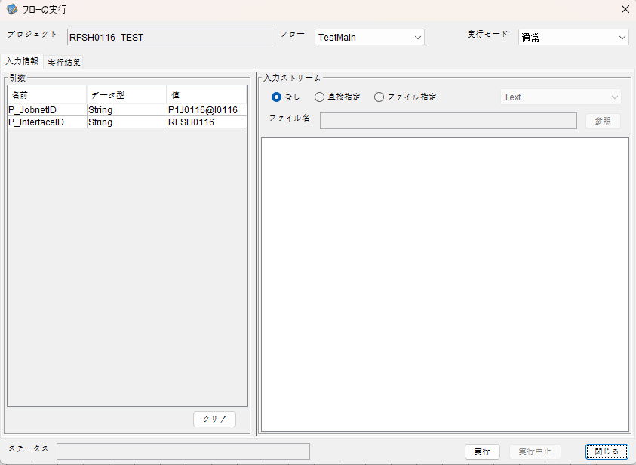

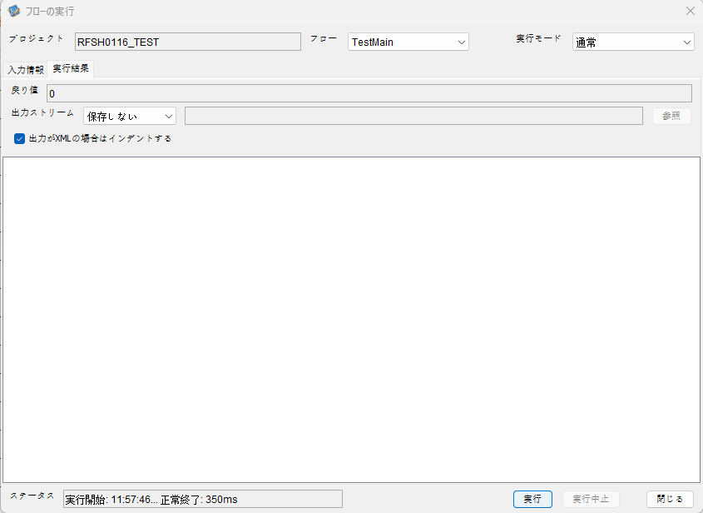

 |  | 行 | 日時 | レベル | メッセージ
 |  | 3222 | 2026-05-18T11:57:46.732 JST | INFO |  | FLEX_I_0003: [50ddd129-38c5-4d60-919a-b276bead3181] サブフローの実行を開始します: /NH/connect/step3/isa_user07.RFSH0116.Main
 |  | 3223 | 2026-05-18T11:57:46.733 JST | INFO |  | FLEX_I_0003: [50ddd129-38c5-4d60-919a-b276bead3181] サブフローの実行を開始します: /NH/connect/step3/isa_user07.MappingPreProcessing.MappingPreProcessing
 |  | 3224 | 2026-05-18T11:57:46.734 JST | INFO |  | FLEX_I_0003: [50ddd129-38c5-4d60-919a-b276bead3181] サブフローの実行を開始します: /NH/connect/step3/isa_user07.Common.LogOutput
 |  | 3225 | 2026-05-18T11:57:46.736 JST | INFO |  | FLEX_I_0051: [50ddd129-38c5-4d60-919a-b276bead3181] 情報(Log1) : 個別マッピング処理開始します。インターフェースID：RFSH0116 ASID：I0116 ジョブネットID：P1J0116
 |  | 3226 | 2026-05-18T11:57:46.736 JST | INFO |  | FLEX_I_0004: [50ddd129-38c5-4d60-919a-b276bead3181] サブフローの実行が終了しました: /NH/connect/step3/isa_user07.Common.LogOutput [2ms]
 |  | 3227 | 2026-05-18T11:57:46.736 JST | INFO |  | FLEX_I_0003: [50ddd129-38c5-4d60-919a-b276bead3181] サブフローの実行を開始します: /NH/connect/step3/isa_user07.Common.InputParameterCheck
 |  | 3228 | 2026-05-18T11:57:46.736 JST | INFO |  | FLEX_I_0004: [50ddd129-38c5-4d60-919a-b276bead3181] サブフローの実行が終了しました: /NH/connect/step3/isa_user07.Common.InputParameterCheck [0ms]
 |  | 3229 | 2026-05-18T11:57:46.736 JST | INFO |  | FLEX_I_0003: [50ddd129-38c5-4d60-919a-b276bead3181] サブフローの実行を開始します: /NH/connect/step3/isa_user07.Common.SettingInit
 |  | 3230 | 2026-05-18T11:57:46.752 JST | INFO |  | FLEX_I_0004: [50ddd129-38c5-4d60-919a-b276bead3181] サブフローの実行が終了しました: /NH/connect/step3/isa_user07.Common.SettingInit [16ms]
 |  | 3231 | 2026-05-18T11:57:46.752 JST | INFO |  | FLEX_I_0003: [50ddd129-38c5-4d60-919a-b276bead3181] サブフローの実行を開始します: /NH/connect/step3/isa_user07.Common.ParameterFileGet
 |  | 3232 | 2026-05-18T11:57:46.762 JST | INFO |  | FLEX_I_0004: [50ddd129-38c5-4d60-919a-b276bead3181] サブフローの実行が終了しました: /NH/connect/step3/isa_user07.Common.ParameterFileGet [10ms]
 |  | 3233 | 2026-05-18T11:57:46.762 JST | INFO |  | FLEX_I_0003: [50ddd129-38c5-4d60-919a-b276bead3181] サブフローの実行を開始します: /NH/connect/step3/isa_user07.Common_FileSendReceive.WorkFileDelete
 |  | 3234 | 2026-05-18T11:57:46.763 JST | INFO |  | FLEX_I_0004: [50ddd129-38c5-4d60-919a-b276bead3181] サブフローの実行が終了しました: /NH/connect/step3/isa_user07.Common_FileSendReceive.WorkFileDelete [1ms]
 |  | 3235 | 2026-05-18T11:57:46.763 JST | INFO |  | FLEX_I_0003: [50ddd129-38c5-4d60-919a-b276bead3181] サブフローの実行を開始します: /NH/connect/step3/isa_user07.Common.ParameterFileGet
 |  | 3236 | 2026-05-18T11:57:46.773 JST | INFO |  | FLEX_I_0004: [50ddd129-38c5-4d60-919a-b276bead3181] サブフローの実行が終了しました: /NH/connect/step3/isa_user07.Common.ParameterFileGet [10ms]
 |  | 3237 | 2026-05-18T11:57:46.773 JST | INFO |  | FLEX_I_0003: [50ddd129-38c5-4d60-919a-b276bead3181] サブフローの実行を開始します: /NH/connect/step3/isa_user07.Common_FileSendReceive.WorkFileDelete
 |  | 3238 | 2026-05-18T11:57:46.787 JST | INFO |  | FLEX_I_0004: [50ddd129-38c5-4d60-919a-b276bead3181] サブフローの実行が終了しました: /NH/connect/step3/isa_user07.Common_FileSendReceive.WorkFileDelete [14ms]
 |  | 3239 | 2026-05-18T11:57:46.787 JST | INFO |  | FLEX_I_0003: [50ddd129-38c5-4d60-919a-b276bead3181] サブフローの実行を開始します: /NH/connect/step3/isa_user07.Common_Conversion.GetConversionMst
 |  | 3240 | 2026-05-18T11:57:46.788 JST | INFO |  | FLEX_I_0004: [50ddd129-38c5-4d60-919a-b276bead3181] サブフローの実行が終了しました: /NH/connect/step3/isa_user07.Common_Conversion.GetConversionMst [1ms]
 |  | 3241 | 2026-05-18T11:57:46.788 JST | INFO |  | FLEX_I_0004: [50ddd129-38c5-4d60-919a-b276bead3181] サブフローの実行が終了しました: /NH/connect/step3/isa_user07.MappingPreProcessing.MappingPreProcessing [55ms]
 |  | 3242 | 2026-05-18T11:57:46.788 JST | INFO |  | FLEX_I_0003: [50ddd129-38c5-4d60-919a-b276bead3181] サブフローの実行を開始します: /NH/connect/step3/isa_user07.RFSH0116.Mapping_Exec
 |  | 3243 | 2026-05-18T11:57:46.789 JST | INFO |  | FLEX_I_0003: [50ddd129-38c5-4d60-919a-b276bead3181] サブフローの実行を開始します: /NH/connect/step3/isa_user07.FiletoFile.MappingPreProcessing
 |  | 3244 | 2026-05-18T11:57:46.791 JST | INFO |  | FLEX_I_0003: [50ddd129-38c5-4d60-919a-b276bead3181] サブフローの実行を開始します: /NH/connect/step3/isa_user07.Common.ParameterFileGet
 |  | 3245 | 2026-05-18T11:57:46.799 JST | INFO |  | FLEX_I_0004: [50ddd129-38c5-4d60-919a-b276bead3181] サブフローの実行が終了しました: /NH/connect/step3/isa_user07.Common.ParameterFileGet [8ms]
 |  | 3246 | 2026-05-18T11:57:46.808 JST | INFO |  | FLEX_I_0003: [50ddd129-38c5-4d60-919a-b276bead3181] サブフローの実行を開始します: /NH/connect/step3/isa_user07.Common.ParameterFilePut
 |  | 3247 | 2026-05-18T11:57:46.812 JST | INFO |  | FLEX_I_0003: [50ddd129-38c5-4d60-919a-b276bead3181] サブフローの実行を開始します: /NH/connect/step3/isa_user07.Common.ParameterFileGet
 |  | 3248 | 2026-05-18T11:57:46.821 JST | INFO |  | FLEX_I_0004: [50ddd129-38c5-4d60-919a-b276bead3181] サブフローの実行が終了しました: /NH/connect/step3/isa_user07.Common.ParameterFileGet [9ms]
 |  | 3249 | 2026-05-18T11:57:46.832 JST | INFO |  | FLEX_I_0004: [50ddd129-38c5-4d60-919a-b276bead3181] サブフローの実行が終了しました: /NH/connect/step3/isa_user07.Common.ParameterFilePut [24ms]
 |  | 3250 | 2026-05-18T11:57:46.832 JST | INFO |  | FLEX_I_0004: [50ddd129-38c5-4d60-919a-b276bead3181] サブフローの実行が終了しました: /NH/connect/step3/isa_user07.FiletoFile.MappingPreProcessing [43ms]
 |  | 3251 | 2026-05-18T11:57:46.832 JST | INFO |  | FLEX_I_0003: [50ddd129-38c5-4d60-919a-b276bead3181] サブフローの実行を開始します: /NH/connect/step3/isa_user07.RFSH0116.Mapping_Caller
 |  | 3252 | 2026-05-18T11:57:46.842 JST | INFO |  | FLEX_I_0004: [50ddd129-38c5-4d60-919a-b276bead3181] サブフローの実行が終了しました: /NH/connect/step3/isa_user07.RFSH0116.Mapping_Caller [10ms]
 |  | 3253 | 2026-05-18T11:57:46.843 JST | INFO |  | FLEX_I_0003: [50ddd129-38c5-4d60-919a-b276bead3181] サブフローの実行を開始します: /NH/connect/step3/isa_user07.FiletoFile.MappingPostProcessing
 |  | 3254 | 2026-05-18T11:57:46.844 JST | INFO |  | FLEX_I_0003: [50ddd129-38c5-4d60-919a-b276bead3181] サブフローの実行を開始します: /NH/connect/step3/isa_user07.Common.LogOutput
 |  | 3255 | 2026-05-18T11:57:46.844 JST | INFO |  | FLEX_I_0051: [50ddd129-38c5-4d60-919a-b276bead3181] 情報(Log1) : ファイルを作成しました。インターフェースID：RFSH0116 ASID：I0116 ジョブネットID：P1J0116 ファイル名：RFSH0116_output.tsv 処理件数：0件
 |  | 3256 | 2026-05-18T11:57:46.844 JST | INFO |  | FLEX_I_0004: [50ddd129-38c5-4d60-919a-b276bead3181] サブフローの実行が終了しました: /NH/connect/step3/isa_user07.Common.LogOutput [0ms]
 |  | 3257 | 2026-05-18T11:57:46.846 JST | INFO |  | FLEX_I_0003: [50ddd129-38c5-4d60-919a-b276bead3181] サブフローの実行を開始します: /NH/connect/step3/isa_user07.Common_FileSendReceive.OutputFileCopy
 |  | 3258 | 2026-05-18T11:57:46.846 JST | INFO |  | FLEX_I_0004: [50ddd129-38c5-4d60-919a-b276bead3181] サブフローの実行が終了しました: /NH/connect/step3/isa_user07.Common_FileSendReceive.OutputFileCopy [0ms]
 |  | 3259 | 2026-05-18T11:57:46.847 JST | INFO |  | FLEX_I_0003: [50ddd129-38c5-4d60-919a-b276bead3181] サブフローの実行を開始します: /NH/connect/step3/isa_user07.Common.ParameterFilePut
 |  | 3260 | 2026-05-18T11:57:46.850 JST | INFO |  | FLEX_I_0003: [50ddd129-38c5-4d60-919a-b276bead3181] サブフローの実行を開始します: /NH/connect/step3/isa_user07.Common.ParameterFileGet
 |  | 3261 | 2026-05-18T11:57:46.859 JST | INFO |  | FLEX_I_0004: [50ddd129-38c5-4d60-919a-b276bead3181] サブフローの実行が終了しました: /NH/connect/step3/isa_user07.Common.ParameterFileGet [9ms]
 |  | 3262 | 2026-05-18T11:57:46.869 JST | INFO |  | FLEX_I_0004: [50ddd129-38c5-4d60-919a-b276bead3181] サブフローの実行が終了しました: /NH/connect/step3/isa_user07.Common.ParameterFilePut [22ms]
 |  | 3263 | 2026-05-18T11:57:46.869 JST | INFO |  | FLEX_I_0004: [50ddd129-38c5-4d60-919a-b276bead3181] サブフローの実行が終了しました: /NH/connect/step3/isa_user07.FiletoFile.MappingPostProcessing [26ms]
 |  | 3264 | 2026-05-18T11:57:46.869 JST | INFO |  | FLEX_I_0004: [50ddd129-38c5-4d60-919a-b276bead3181] サブフローの実行が終了しました: /NH/connect/step3/isa_user07.RFSH0116.Mapping_Exec [81ms]
 |  | 3265 | 2026-05-18T11:57:46.870 JST | INFO |  | FLEX_I_0003: [50ddd129-38c5-4d60-919a-b276bead3181] サブフローの実行を開始します: /NH/connect/step3/isa_user07.MappingPostProcessing.MappingPostProcessing
 |  | 3266 | 2026-05-18T11:57:46.870 JST | INFO |  | FLEX_I_0003: [50ddd129-38c5-4d60-919a-b276bead3181] サブフローの実行を開始します: /NH/connect/step3/isa_user07.Common.LogOutput
 |  | 3267 | 2026-05-18T11:57:46.871 JST | INFO |  | FLEX_I_0051: [50ddd129-38c5-4d60-919a-b276bead3181] 情報(Log1) : 個別マッピング処理終了します。インターフェースID：RFSH0116 ASID：I0116 ジョブネットID：P1J0116
 |  | 3268 | 2026-05-18T11:57:46.871 JST | INFO |  | FLEX_I_0004: [50ddd129-38c5-4d60-919a-b276bead3181] サブフローの実行が終了しました: /NH/connect/step3/isa_user07.Common.LogOutput [1ms]
 |  | 3269 | 2026-05-18T11:57:46.871 JST | INFO |  | FLEX_I_0004: [50ddd129-38c5-4d60-919a-b276bead3181] サブフローの実行が終了しました: /NH/connect/step3/isa_user07.MappingPostProcessing.MappingPostProcessing [1ms]
 |  | 3270 | 2026-05-18T11:57:46.871 JST | INFO |  | FLEX_I_0004: [50ddd129-38c5-4d60-919a-b276bead3181] サブフローの実行が終了しました: /NH/connect/step3/isa_user07.RFSH0116.Main [139ms]

 | No.4-1-2
 | No.7-1-2

■6回目 正常系・データ行1000行

受信データ行1000行

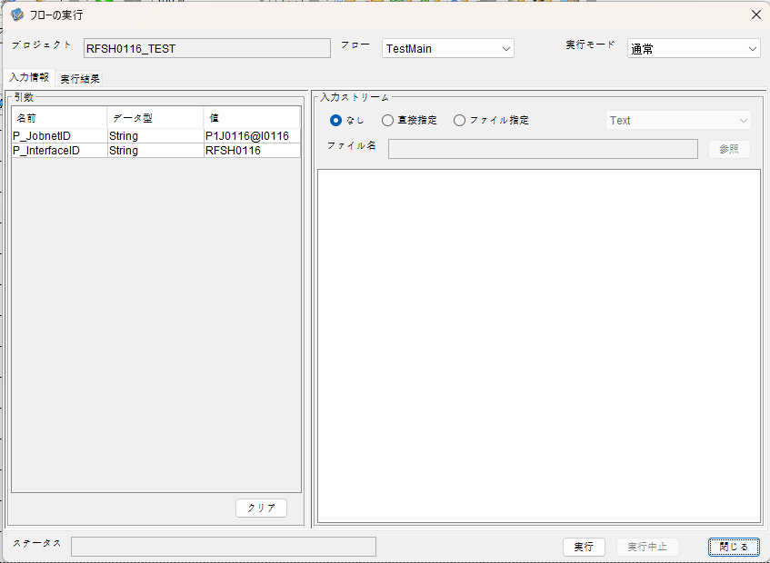

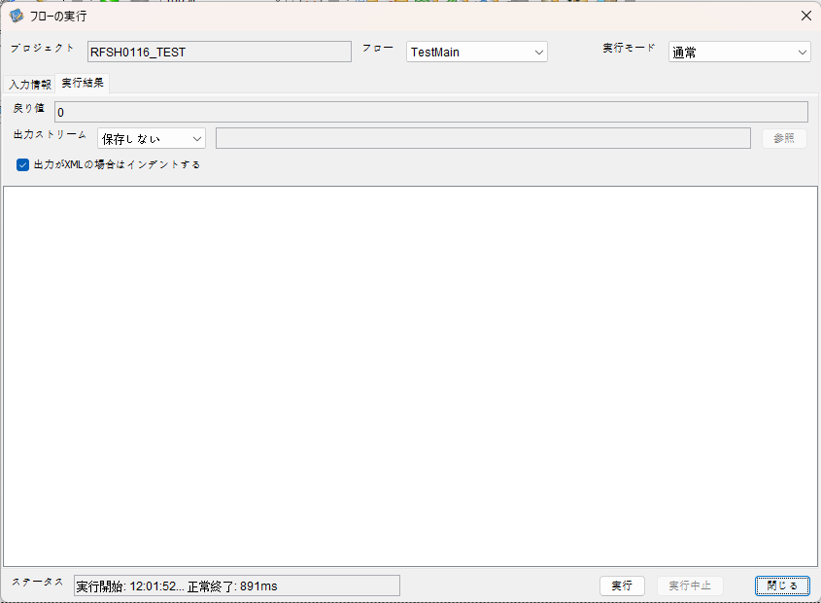

 |  | 行 | 日時 | レベル | メッセージ
 |  | 3489 | 2026-05-18T12:01:52.543 JST | INFO |  | FLEX_I_0003: [863e98ca-3336-4f41-aaba-f9e69994f9ec] サブフローの実行を開始します: /NH/connect/step3/isa_user07.RFSH0116.Main
 |  | 3490 | 2026-05-18T12:01:52.545 JST | INFO |  | FLEX_I_0003: [863e98ca-3336-4f41-aaba-f9e69994f9ec] サブフローの実行を開始します: /NH/connect/step3/isa_user07.MappingPreProcessing.MappingPreProcessing
 |  | 3491 | 2026-05-18T12:01:52.546 JST | INFO |  | FLEX_I_0003: [863e98ca-3336-4f41-aaba-f9e69994f9ec] サブフローの実行を開始します: /NH/connect/step3/isa_user07.Common.LogOutput
 |  | 3492 | 2026-05-18T12:01:52.547 JST | INFO |  | FLEX_I_0051: [863e98ca-3336-4f41-aaba-f9e69994f9ec] 情報(Log1) : 個別マッピング処理開始します。インターフェースID：RFSH0116 ASID：I0116 ジョブネットID：P1J0116
 |  | 3493 | 2026-05-18T12:01:52.547 JST | INFO |  | FLEX_I_0004: [863e98ca-3336-4f41-aaba-f9e69994f9ec] サブフローの実行が終了しました: /NH/connect/step3/isa_user07.Common.LogOutput [1ms]
 |  | 3494 | 2026-05-18T12:01:52.547 JST | INFO |  | FLEX_I_0003: [863e98ca-3336-4f41-aaba-f9e69994f9ec] サブフローの実行を開始します: /NH/connect/step3/isa_user07.Common.InputParameterCheck
 |  | 3495 | 2026-05-18T12:01:52.547 JST | INFO |  | FLEX_I_0004: [863e98ca-3336-4f41-aaba-f9e69994f9ec] サブフローの実行が終了しました: /NH/connect/step3/isa_user07.Common.InputParameterCheck [0ms]
 |  | 3496 | 2026-05-18T12:01:52.548 JST | INFO |  | FLEX_I_0003: [863e98ca-3336-4f41-aaba-f9e69994f9ec] サブフローの実行を開始します: /NH/connect/step3/isa_user07.Common.SettingInit
 |  | 3497 | 2026-05-18T12:01:52.563 JST | INFO |  | FLEX_I_0004: [863e98ca-3336-4f41-aaba-f9e69994f9ec] サブフローの実行が終了しました: /NH/connect/step3/isa_user07.Common.SettingInit [15ms]
 |  | 3498 | 2026-05-18T12:01:52.564 JST | INFO |  | FLEX_I_0003: [863e98ca-3336-4f41-aaba-f9e69994f9ec] サブフローの実行を開始します: /NH/connect/step3/isa_user07.Common.ParameterFileGet
 |  | 3499 | 2026-05-18T12:01:52.572 JST | INFO |  | FLEX_I_0004: [863e98ca-3336-4f41-aaba-f9e69994f9ec] サブフローの実行が終了しました: /NH/connect/step3/isa_user07.Common.ParameterFileGet [8ms]
 |  | 3500 | 2026-05-18T12:01:52.573 JST | INFO |  | FLEX_I_0003: [863e98ca-3336-4f41-aaba-f9e69994f9ec] サブフローの実行を開始します: /NH/connect/step3/isa_user07.Common_FileSendReceive.WorkFileDelete
 |  | 3501 | 2026-05-18T12:01:52.582 JST | INFO |  | FLEX_I_0004: [863e98ca-3336-4f41-aaba-f9e69994f9ec] サブフローの実行が終了しました: /NH/connect/step3/isa_user07.Common_FileSendReceive.WorkFileDelete [9ms]
 |  | 3502 | 2026-05-18T12:01:52.582 JST | INFO |  | FLEX_I_0003: [863e98ca-3336-4f41-aaba-f9e69994f9ec] サブフローの実行を開始します: /NH/connect/step3/isa_user07.Common.ParameterFileGet
 |  | 3503 | 2026-05-18T12:01:52.590 JST | INFO |  | FLEX_I_0004: [863e98ca-3336-4f41-aaba-f9e69994f9ec] サブフローの実行が終了しました: /NH/connect/step3/isa_user07.Common.ParameterFileGet [8ms]
 |  | 3504 | 2026-05-18T12:01:52.591 JST | INFO |  | FLEX_I_0003: [863e98ca-3336-4f41-aaba-f9e69994f9ec] サブフローの実行を開始します: /NH/connect/step3/isa_user07.Common_FileSendReceive.WorkFileDelete
 |  | 3505 | 2026-05-18T12:01:52.591 JST | INFO |  | FLEX_I_0004: [863e98ca-3336-4f41-aaba-f9e69994f9ec] サブフローの実行が終了しました: /NH/connect/step3/isa_user07.Common_FileSendReceive.WorkFileDelete [0ms]
 |  | 3506 | 2026-05-18T12:01:52.617 JST | INFO |  | FLEX_I_0003: [863e98ca-3336-4f41-aaba-f9e69994f9ec] サブフローの実行を開始します: /NH/connect/step3/isa_user07.Common_Conversion.GetConversionMst
 |  | 3507 | 2026-05-18T12:01:52.618 JST | INFO |  | FLEX_I_0004: [863e98ca-3336-4f41-aaba-f9e69994f9ec] サブフローの実行が終了しました: /NH/connect/step3/isa_user07.Common_Conversion.GetConversionMst [1ms]
 |  | 3508 | 2026-05-18T12:01:52.618 JST | INFO |  | FLEX_I_0004: [863e98ca-3336-4f41-aaba-f9e69994f9ec] サブフローの実行が終了しました: /NH/connect/step3/isa_user07.MappingPreProcessing.MappingPreProcessing [73ms]
 |  | 3509 | 2026-05-18T12:01:52.618 JST | INFO |  | FLEX_I_0003: [863e98ca-3336-4f41-aaba-f9e69994f9ec] サブフローの実行を開始します: /NH/connect/step3/isa_user07.RFSH0116.Mapping_Exec
 |  | 3510 | 2026-05-18T12:01:52.672 JST | INFO |  | FLEX_I_0003: [863e98ca-3336-4f41-aaba-f9e69994f9ec] サブフローの実行を開始します: /NH/connect/step3/isa_user07.FiletoFile.MappingPreProcessing
 |  | 3511 | 2026-05-18T12:01:52.674 JST | INFO |  | FLEX_I_0003: [863e98ca-3336-4f41-aaba-f9e69994f9ec] サブフローの実行を開始します: /NH/connect/step3/isa_user07.Common.ParameterFileGet
 |  | 3512 | 2026-05-18T12:01:52.689 JST | INFO |  | FLEX_I_0004: [863e98ca-3336-4f41-aaba-f9e69994f9ec] サブフローの実行が終了しました: /NH/connect/step3/isa_user07.Common.ParameterFileGet [15ms]
 |  | 3513 | 2026-05-18T12:01:52.698 JST | INFO |  | FLEX_I_0003: [863e98ca-3336-4f41-aaba-f9e69994f9ec] サブフローの実行を開始します: /NH/connect/step3/isa_user07.Common.ParameterFilePut
 |  | 3514 | 2026-05-18T12:01:52.702 JST | INFO |  | FLEX_I_0003: [863e98ca-3336-4f41-aaba-f9e69994f9ec] サブフローの実行を開始します: /NH/connect/step3/isa_user07.Common.ParameterFileGet
 |  | 3515 | 2026-05-18T12:01:52.710 JST | INFO |  | FLEX_I_0004: [863e98ca-3336-4f41-aaba-f9e69994f9ec] サブフローの実行が終了しました: /NH/connect/step3/isa_user07.Common.ParameterFileGet [8ms]
 |  | 3516 | 2026-05-18T12:01:52.721 JST | INFO |  | FLEX_I_0004: [863e98ca-3336-4f41-aaba-f9e69994f9ec] サブフローの実行が終了しました: /NH/connect/step3/isa_user07.Common.ParameterFilePut [23ms]
 |  | 3517 | 2026-05-18T12:01:52.721 JST | INFO |  | FLEX_I_0004: [863e98ca-3336-4f41-aaba-f9e69994f9ec] サブフローの実行が終了しました: /NH/connect/step3/isa_user07.FiletoFile.MappingPreProcessing [49ms]
 |  | 3518 | 2026-05-18T12:01:52.722 JST | INFO |  | FLEX_I_0003: [863e98ca-3336-4f41-aaba-f9e69994f9ec] サブフローの実行を開始します: /NH/connect/step3/isa_user07.RFSH0116.Mapping_Caller
 |  | 3519 | 2026-05-18T12:01:52.746 JST | INFO |  | FLEX_I_0003: [863e98ca-3336-4f41-aaba-f9e69994f9ec] サブフローの実行を開始します: /NH/connect/step3/isa_user07.Mapping_0022-2.Mapping
 |  | 3520 | 2026-05-18T12:01:53.188 JST | INFO |  | FLEX_I_0004: [863e98ca-3336-4f41-aaba-f9e69994f9ec] サブフローの実行が終了しました: /NH/connect/step3/isa_user07.Mapping_0022-2.Mapping [442ms]
 |  | 3521 | 2026-05-18T12:01:53.188 JST | INFO |  | FLEX_I_0003: [863e98ca-3336-4f41-aaba-f9e69994f9ec] サブフローの実行を開始します: /NH/connect/step3/isa_user07.RFSH0116.Mapping_FilePut
 |  | 3522 | 2026-05-18T12:01:53.194 JST | INFO |  | FLEX_I_0004: [863e98ca-3336-4f41-aaba-f9e69994f9ec] サブフローの実行が終了しました: /NH/connect/step3/isa_user07.RFSH0116.Mapping_FilePut [5ms]
 |  | 3523 | 2026-05-18T12:01:53.194 JST | INFO |  | FLEX_I_0004: [863e98ca-3336-4f41-aaba-f9e69994f9ec] サブフローの実行が終了しました: /NH/connect/step3/isa_user07.RFSH0116.Mapping_Caller [472ms]
 |  | 3524 | 2026-05-18T12:01:53.195 JST | INFO |  | FLEX_I_0003: [863e98ca-3336-4f41-aaba-f9e69994f9ec] サブフローの実行を開始します: /NH/connect/step3/isa_user07.FiletoFile.MappingPostProcessing
 |  | 3525 | 2026-05-18T12:01:53.196 JST | INFO |  | FLEX_I_0003: [863e98ca-3336-4f41-aaba-f9e69994f9ec] サブフローの実行を開始します: /NH/connect/step3/isa_user07.Common.LogOutput
 |  | 3526 | 2026-05-18T12:01:53.196 JST | INFO |  | FLEX_I_0051: [863e98ca-3336-4f41-aaba-f9e69994f9ec] 情報(Log1) : ファイルを作成しました。インターフェースID：RFSH0116 ASID：I0116 ジョブネットID：P1J0116 ファイル名：RFSH0116_output.tsv 処理件数：8000件
 |  | 3527 | 2026-05-18T12:01:53.196 JST | INFO |  | FLEX_I_0004: [863e98ca-3336-4f41-aaba-f9e69994f9ec] サブフローの実行が終了しました: /NH/connect/step3/isa_user07.Common.LogOutput [0ms]
 |  | 3528 | 2026-05-18T12:01:53.198 JST | INFO |  | FLEX_I_0003: [863e98ca-3336-4f41-aaba-f9e69994f9ec] サブフローの実行を開始します: /NH/connect/step3/isa_user07.Common_FileSendReceive.OutputFileCopy
 |  | 3529 | 2026-05-18T12:01:53.198 JST | INFO |  | FLEX_I_0004: [863e98ca-3336-4f41-aaba-f9e69994f9ec] サブフローの実行が終了しました: /NH/connect/step3/isa_user07.Common_FileSendReceive.OutputFileCopy [0ms]
 |  | 3530 | 2026-05-18T12:01:53.198 JST | INFO |  | FLEX_I_0003: [863e98ca-3336-4f41-aaba-f9e69994f9ec] サブフローの実行を開始します: /NH/connect/step3/isa_user07.Common.ParameterFilePut
 |  | 3531 | 2026-05-18T12:01:53.205 JST | INFO |  | FLEX_I_0003: [863e98ca-3336-4f41-aaba-f9e69994f9ec] サブフローの実行を開始します: /NH/connect/step3/isa_user07.Common.ParameterFileGet
 |  | 3532 | 2026-05-18T12:01:53.214 JST | INFO |  | FLEX_I_0004: [863e98ca-3336-4f41-aaba-f9e69994f9ec] サブフローの実行が終了しました: /NH/connect/step3/isa_user07.Common.ParameterFileGet [9ms]
 |  | 3533 | 2026-05-18T12:01:53.225 JST | INFO |  | FLEX_I_0004: [863e98ca-3336-4f41-aaba-f9e69994f9ec] サブフローの実行が終了しました: /NH/connect/step3/isa_user07.Common.ParameterFilePut [27ms]
 |  | 3534 | 2026-05-18T12:01:53.225 JST | INFO |  | FLEX_I_0004: [863e98ca-3336-4f41-aaba-f9e69994f9ec] サブフローの実行が終了しました: /NH/connect/step3/isa_user07.FiletoFile.MappingPostProcessing [30ms]
 |  | 3535 | 2026-05-18T12:01:53.225 JST | INFO |  | FLEX_I_0004: [863e98ca-3336-4f41-aaba-f9e69994f9ec] サブフローの実行が終了しました: /NH/connect/step3/isa_user07.RFSH0116.Mapping_Exec [607ms]
 |  | 3536 | 2026-05-18T12:01:53.226 JST | INFO |  | FLEX_I_0003: [863e98ca-3336-4f41-aaba-f9e69994f9ec] サブフローの実行を開始します: /NH/connect/step3/isa_user07.MappingPostProcessing.MappingPostProcessing
 |  | 3537 | 2026-05-18T12:01:53.226 JST | INFO |  | FLEX_I_0003: [863e98ca-3336-4f41-aaba-f9e69994f9ec] サブフローの実行を開始します: /NH/connect/step3/isa_user07.Common.LogOutput
 |  | 3538 | 2026-05-18T12:01:53.227 JST | INFO |  | FLEX_I_0051: [863e98ca-3336-4f41-aaba-f9e69994f9ec] 情報(Log1) : 個別マッピング処理終了します。インターフェースID：RFSH0116 ASID：I0116 ジョブネットID：P1J0116
 |  | 3539 | 2026-05-18T12:01:53.227 JST | INFO |  | FLEX_I_0004: [863e98ca-3336-4f41-aaba-f9e69994f9ec] サブフローの実行が終了しました: /NH/connect/step3/isa_user07.Common.LogOutput [1ms]
 |  | 3540 | 2026-05-18T12:01:53.227 JST | INFO |  | FLEX_I_0004: [863e98ca-3336-4f41-aaba-f9e69994f9ec] サブフローの実行が終了しました: /NH/connect/step3/isa_user07.MappingPostProcessing.MappingPostProcessing [1ms]
 |  | 3541 | 2026-05-18T12:01:53.227 JST | INFO |  | FLEX_I_0004: [863e98ca-3336-4f41-aaba-f9e69994f9ec] サブフローの実行が終了しました: /NH/connect/step3/isa_user07.RFSH0116.Main [684ms]

 | No.4-2-2

■7回目 正常系・データ行1000行以上

データ行が1010行。
1000行未満と以降にコード変換エラーあり

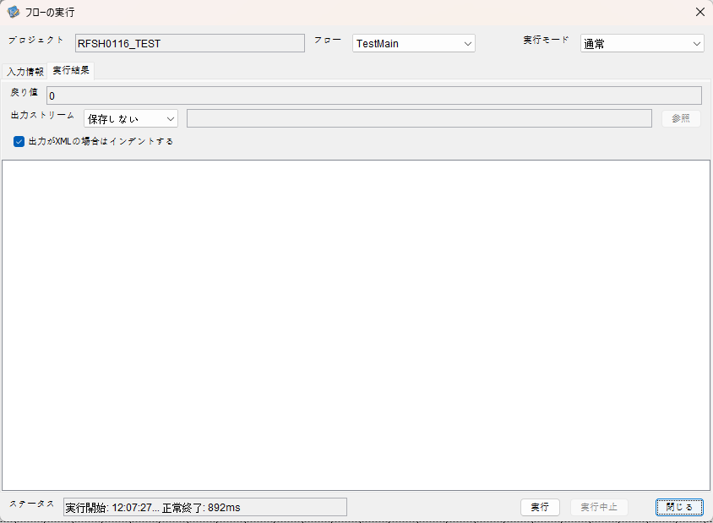

 |  | 行 | 日時 | レベル | メッセージ
 |  | 4519 | 2026-05-18T12:07:27.969 JST | INFO |  | FLEX_I_0003: [8799a043-cccb-472c-8eb9-960bc857b3a1] サブフローの実行を開始します: /NH/connect/step3/isa_user07.RFSH0116.Main
 |  | 4520 | 2026-05-18T12:07:27.970 JST | INFO |  | FLEX_I_0003: [8799a043-cccb-472c-8eb9-960bc857b3a1] サブフローの実行を開始します: /NH/connect/step3/isa_user07.MappingPreProcessing.MappingPreProcessing
 |  | 4521 | 2026-05-18T12:07:27.972 JST | INFO |  | FLEX_I_0003: [8799a043-cccb-472c-8eb9-960bc857b3a1] サブフローの実行を開始します: /NH/connect/step3/isa_user07.Common.LogOutput
 |  | 4522 | 2026-05-18T12:07:27.973 JST | INFO |  | FLEX_I_0051: [8799a043-cccb-472c-8eb9-960bc857b3a1] 情報(Log1) : 個別マッピング処理開始します。インターフェースID：RFSH0116 ASID：I0116 ジョブネットID：P1J0116
 |  | 4523 | 2026-05-18T12:07:27.973 JST | INFO |  | FLEX_I_0004: [8799a043-cccb-472c-8eb9-960bc857b3a1] サブフローの実行が終了しました: /NH/connect/step3/isa_user07.Common.LogOutput [1ms]
 |  | 4524 | 2026-05-18T12:07:27.973 JST | INFO |  | FLEX_I_0003: [8799a043-cccb-472c-8eb9-960bc857b3a1] サブフローの実行を開始します: /NH/connect/step3/isa_user07.Common.InputParameterCheck
 |  | 4525 | 2026-05-18T12:07:27.973 JST | INFO |  | FLEX_I_0004: [8799a043-cccb-472c-8eb9-960bc857b3a1] サブフローの実行が終了しました: /NH/connect/step3/isa_user07.Common.InputParameterCheck [0ms]
 |  | 4526 | 2026-05-18T12:07:27.973 JST | INFO |  | FLEX_I_0003: [8799a043-cccb-472c-8eb9-960bc857b3a1] サブフローの実行を開始します: /NH/connect/step3/isa_user07.Common.SettingInit
 |  | 4527 | 2026-05-18T12:07:27.988 JST | INFO |  | FLEX_I_0004: [8799a043-cccb-472c-8eb9-960bc857b3a1] サブフローの実行が終了しました: /NH/connect/step3/isa_user07.Common.SettingInit [15ms]
 |  | 4528 | 2026-05-18T12:07:27.988 JST | INFO |  | FLEX_I_0003: [8799a043-cccb-472c-8eb9-960bc857b3a1] サブフローの実行を開始します: /NH/connect/step3/isa_user07.Common.ParameterFileGet
 |  | 4529 | 2026-05-18T12:07:27.996 JST | INFO |  | FLEX_I_0004: [8799a043-cccb-472c-8eb9-960bc857b3a1] サブフローの実行が終了しました: /NH/connect/step3/isa_user07.Common.ParameterFileGet [8ms]
 |  | 4530 | 2026-05-18T12:07:27.997 JST | INFO |  | FLEX_I_0003: [8799a043-cccb-472c-8eb9-960bc857b3a1] サブフローの実行を開始します: /NH/connect/step3/isa_user07.Common_FileSendReceive.WorkFileDelete
 |  | 4531 | 2026-05-18T12:07:28.007 JST | INFO |  | FLEX_I_0004: [8799a043-cccb-472c-8eb9-960bc857b3a1] サブフローの実行が終了しました: /NH/connect/step3/isa_user07.Common_FileSendReceive.WorkFileDelete [10ms]
 |  | 4532 | 2026-05-18T12:07:28.007 JST | INFO |  | FLEX_I_0003: [8799a043-cccb-472c-8eb9-960bc857b3a1] サブフローの実行を開始します: /NH/connect/step3/isa_user07.Common.ParameterFileGet
 |  | 4533 | 2026-05-18T12:07:28.015 JST | INFO |  | FLEX_I_0004: [8799a043-cccb-472c-8eb9-960bc857b3a1] サブフローの実行が終了しました: /NH/connect/step3/isa_user07.Common.ParameterFileGet [8ms]
 |  | 4534 | 2026-05-18T12:07:28.016 JST | INFO |  | FLEX_I_0003: [8799a043-cccb-472c-8eb9-960bc857b3a1] サブフローの実行を開始します: /NH/connect/step3/isa_user07.Common_FileSendReceive.WorkFileDelete
 |  | 4535 | 2026-05-18T12:07:28.016 JST | INFO |  | FLEX_I_0004: [8799a043-cccb-472c-8eb9-960bc857b3a1] サブフローの実行が終了しました: /NH/connect/step3/isa_user07.Common_FileSendReceive.WorkFileDelete [0ms]
 |  | 4536 | 2026-05-18T12:07:28.042 JST | INFO |  | FLEX_I_0003: [8799a043-cccb-472c-8eb9-960bc857b3a1] サブフローの実行を開始します: /NH/connect/step3/isa_user07.Common_Conversion.GetConversionMst
 |  | 4537 | 2026-05-18T12:07:28.043 JST | INFO |  | FLEX_I_0004: [8799a043-cccb-472c-8eb9-960bc857b3a1] サブフローの実行が終了しました: /NH/connect/step3/isa_user07.Common_Conversion.GetConversionMst [1ms]
 |  | 4538 | 2026-05-18T12:07:28.043 JST | INFO |  | FLEX_I_0004: [8799a043-cccb-472c-8eb9-960bc857b3a1] サブフローの実行が終了しました: /NH/connect/step3/isa_user07.MappingPreProcessing.MappingPreProcessing [73ms]
 |  | 4539 | 2026-05-18T12:07:28.043 JST | INFO |  | FLEX_I_0003: [8799a043-cccb-472c-8eb9-960bc857b3a1] サブフローの実行を開始します: /NH/connect/step3/isa_user07.RFSH0116.Mapping_Exec
 |  | 4540 | 2026-05-18T12:07:28.100 JST | INFO |  | FLEX_I_0003: [8799a043-cccb-472c-8eb9-960bc857b3a1] サブフローの実行を開始します: /NH/connect/step3/isa_user07.FiletoFile.MappingPreProcessing
 |  | 4541 | 2026-05-18T12:07:28.102 JST | INFO |  | FLEX_I_0003: [8799a043-cccb-472c-8eb9-960bc857b3a1] サブフローの実行を開始します: /NH/connect/step3/isa_user07.Common.ParameterFileGet
 |  | 4542 | 2026-05-18T12:07:28.116 JST | INFO |  | FLEX_I_0004: [8799a043-cccb-472c-8eb9-960bc857b3a1] サブフローの実行が終了しました: /NH/connect/step3/isa_user07.Common.ParameterFileGet [14ms]
 |  | 4543 | 2026-05-18T12:07:28.126 JST | INFO |  | FLEX_I_0003: [8799a043-cccb-472c-8eb9-960bc857b3a1] サブフローの実行を開始します: /NH/connect/step3/isa_user07.Common.ParameterFilePut
 |  | 4544 | 2026-05-18T12:07:28.130 JST | INFO |  | FLEX_I_0003: [8799a043-cccb-472c-8eb9-960bc857b3a1] サブフローの実行を開始します: /NH/connect/step3/isa_user07.Common.ParameterFileGet
 |  | 4545 | 2026-05-18T12:07:28.138 JST | INFO |  | FLEX_I_0004: [8799a043-cccb-472c-8eb9-960bc857b3a1] サブフローの実行が終了しました: /NH/connect/step3/isa_user07.Common.ParameterFileGet [8ms]
 |  | 4546 | 2026-05-18T12:07:28.149 JST | INFO |  | FLEX_I_0004: [8799a043-cccb-472c-8eb9-960bc857b3a1] サブフローの実行が終了しました: /NH/connect/step3/isa_user07.Common.ParameterFilePut [23ms]
 |  | 4547 | 2026-05-18T12:07:28.149 JST | INFO |  | FLEX_I_0004: [8799a043-cccb-472c-8eb9-960bc857b3a1] サブフローの実行が終了しました: /NH/connect/step3/isa_user07.FiletoFile.MappingPreProcessing [49ms]
 |  | 4548 | 2026-05-18T12:07:28.149 JST | INFO |  | FLEX_I_0003: [8799a043-cccb-472c-8eb9-960bc857b3a1] サブフローの実行を開始します: /NH/connect/step3/isa_user07.RFSH0116.Mapping_Caller
 |  | 4549 | 2026-05-18T12:07:28.175 JST | INFO |  | FLEX_I_0003: [8799a043-cccb-472c-8eb9-960bc857b3a1] サブフローの実行を開始します: /NH/connect/step3/isa_user07.Mapping_0022-2.Mapping
 |  | 4550 | 2026-05-18T12:07:28.604 JST | INFO |  | FLEX_I_0004: [8799a043-cccb-472c-8eb9-960bc857b3a1] サブフローの実行が終了しました: /NH/connect/step3/isa_user07.Mapping_0022-2.Mapping [429ms]
 |  | 4551 | 2026-05-18T12:07:28.604 JST | INFO |  | FLEX_I_0003: [8799a043-cccb-472c-8eb9-960bc857b3a1] サブフローの実行を開始します: /NH/connect/step3/isa_user07.RFSH0116.Mapping_FilePut
 |  | 4552 | 2026-05-18T12:07:28.611 JST | INFO |  | FLEX_I_0004: [8799a043-cccb-472c-8eb9-960bc857b3a1] サブフローの実行が終了しました: /NH/connect/step3/isa_user07.RFSH0116.Mapping_FilePut [7ms]
 |  | 4553 | 2026-05-18T12:07:28.612 JST | INFO |  | FLEX_I_0003: [8799a043-cccb-472c-8eb9-960bc857b3a1] サブフローの実行を開始します: /NH/connect/step3/isa_user07.Mapping_0022-2.Mapping
 |  | 4554 | 2026-05-18T12:07:28.616 JST | INFO |  | FLEX_I_0004: [8799a043-cccb-472c-8eb9-960bc857b3a1] サブフローの実行が終了しました: /NH/connect/step3/isa_user07.Mapping_0022-2.Mapping [4ms]
 |  | 4555 | 2026-05-18T12:07:28.616 JST | INFO |  | FLEX_I_0003: [8799a043-cccb-472c-8eb9-960bc857b3a1] サブフローの実行を開始します: /NH/connect/step3/isa_user07.RFSH0116.Mapping_FilePut
 |  | 4556 | 2026-05-18T12:07:28.618 JST | INFO |  | FLEX_I_0004: [8799a043-cccb-472c-8eb9-960bc857b3a1] サブフローの実行が終了しました: /NH/connect/step3/isa_user07.RFSH0116.Mapping_FilePut [2ms]
 |  | 4557 | 2026-05-18T12:07:28.618 JST | INFO |  | FLEX_I_0004: [8799a043-cccb-472c-8eb9-960bc857b3a1] サブフローの実行が終了しました: /NH/connect/step3/isa_user07.RFSH0116.Mapping_Caller [469ms]
 |  | 4558 | 2026-05-18T12:07:28.619 JST | INFO |  | FLEX_I_0003: [8799a043-cccb-472c-8eb9-960bc857b3a1] サブフローの実行を開始します: /NH/connect/step3/isa_user07.FiletoFile.MappingPostProcessing
 |  | 4559 | 2026-05-18T12:07:28.622 JST | INFO |  | FLEX_I_0003: [8799a043-cccb-472c-8eb9-960bc857b3a1] サブフローの実行を開始します: /NH/connect/step3/isa_user07.Common.WarningLogOutput
 |  | 4560 | 2026-05-18T12:07:28.622 JST | INFO |  | FLEX_I_0003: [8799a043-cccb-472c-8eb9-960bc857b3a1] サブフローの実行を開始します: /NH/connect/step3/isa_user07.Common.LogOutput
 | No.5-2-1 | 4561 | 2026-05-18T12:07:28.623 JST | WARN |  | FLEX_W_1054: [8799a043-cccb-472c-8eb9-960bc857b3a1] 警告(Log1) : det-warn:RFSH0116 マッピング処理にてコード変換が正しく行われませんでした。インターフェースID：RFSH0116 ASID：I0116 ジョブネットID：P1J0116 変換エラーメッセージ： NH、connect/step3、isa_user07、FiletoFile、MappingPostProcessing、I0116、P1J0116
 |  | 4562 | 2026-05-18T12:07:28.623 JST | INFO |  | FLEX_I_0004: [8799a043-cccb-472c-8eb9-960bc857b3a1] サブフローの実行が終了しました: /NH/connect/step3/isa_user07.Common.LogOutput [1ms]
 |  | 4563 | 2026-05-18T12:07:28.623 JST | INFO |  | FLEX_I_0003: [8799a043-cccb-472c-8eb9-960bc857b3a1] サブフローの実行を開始します: /NH/connect/step3/isa_user07.Common.LogOutput
 | No.5-2-1 | 4564 | 2026-05-18T12:07:28.623 JST | WARN |  | FLEX_W_1054: [8799a043-cccb-472c-8eb9-960bc857b3a1] 警告(Log1) : 警告が発生しました。インターフェースID：RFSH0116 ASID：I0116 ジョブネットID：P1J0116
 |  |  |  |  |  | エラーメッセージ：事業所コード-プラントコード_inboundマスタで「3334」の変換ができませんでした。
 |  | 4565 | 2026-05-18T12:07:28.623 JST | INFO |  | FLEX_I_0004: [8799a043-cccb-472c-8eb9-960bc857b3a1] サブフローの実行が終了しました: /NH/connect/step3/isa_user07.Common.LogOutput [0ms]
 |  | 4566 | 2026-05-18T12:07:28.623 JST | INFO |  | FLEX_I_0004: [8799a043-cccb-472c-8eb9-960bc857b3a1] サブフローの実行が終了しました: /NH/connect/step3/isa_user07.Common.WarningLogOutput [1ms]
 |  | 4567 | 2026-05-18T12:07:28.623 JST | INFO |  | FLEX_I_0003: [8799a043-cccb-472c-8eb9-960bc857b3a1] サブフローの実行を開始します: /NH/connect/step3/isa_user07.Common.LogOutput
 |  | 4568 | 2026-05-18T12:07:28.624 JST | INFO |  | FLEX_I_0051: [8799a043-cccb-472c-8eb9-960bc857b3a1] 情報(Log1) : ファイルを作成しました。インターフェースID：RFSH0116 ASID：I0116 ジョブネットID：P1J0116 ファイル名：RFSH0116_output.tsv 処理件数：8080件
 |  | 4569 | 2026-05-18T12:07:28.624 JST | INFO |  | FLEX_I_0004: [8799a043-cccb-472c-8eb9-960bc857b3a1] サブフローの実行が終了しました: /NH/connect/step3/isa_user07.Common.LogOutput [1ms]
 |  | 4570 | 2026-05-18T12:07:28.625 JST | INFO |  | FLEX_I_0003: [8799a043-cccb-472c-8eb9-960bc857b3a1] サブフローの実行を開始します: /NH/connect/step3/isa_user07.Common_FileSendReceive.OutputFileCopy
 |  | 4571 | 2026-05-18T12:07:28.625 JST | INFO |  | FLEX_I_0004: [8799a043-cccb-472c-8eb9-960bc857b3a1] サブフローの実行が終了しました: /NH/connect/step3/isa_user07.Common_FileSendReceive.OutputFileCopy [0ms]
 |  | 4572 | 2026-05-18T12:07:28.626 JST | INFO |  | FLEX_I_0003: [8799a043-cccb-472c-8eb9-960bc857b3a1] サブフローの実行を開始します: /NH/connect/step3/isa_user07.Common.ParameterFilePut
 |  | 4573 | 2026-05-18T12:07:28.635 JST | INFO |  | FLEX_I_0003: [8799a043-cccb-472c-8eb9-960bc857b3a1] サブフローの実行を開始します: /NH/connect/step3/isa_user07.Common.ParameterFileGet
 |  | 4574 | 2026-05-18T12:07:28.644 JST | INFO |  | FLEX_I_0004: [8799a043-cccb-472c-8eb9-960bc857b3a1] サブフローの実行が終了しました: /NH/connect/step3/isa_user07.Common.ParameterFileGet [9ms]
 |  | 4575 | 2026-05-18T12:07:28.654 JST | INFO |  | FLEX_I_0004: [8799a043-cccb-472c-8eb9-960bc857b3a1] サブフローの実行が終了しました: /NH/connect/step3/isa_user07.Common.ParameterFilePut [28ms]
 |  | 4576 | 2026-05-18T12:07:28.654 JST | INFO |  | FLEX_I_0004: [8799a043-cccb-472c-8eb9-960bc857b3a1] サブフローの実行が終了しました: /NH/connect/step3/isa_user07.FiletoFile.MappingPostProcessing [35ms]
 |  | 4577 | 2026-05-18T12:07:28.654 JST | INFO |  | FLEX_I_0004: [8799a043-cccb-472c-8eb9-960bc857b3a1] サブフローの実行が終了しました: /NH/connect/step3/isa_user07.RFSH0116.Mapping_Exec [611ms]
 |  | 4578 | 2026-05-18T12:07:28.663 JST | INFO |  | FLEX_I_0003: [8799a043-cccb-472c-8eb9-960bc857b3a1] サブフローの実行を開始します: /NH/connect/step3/isa_user07.MappingPostProcessing.MappingPostProcessing
 |  | 4579 | 2026-05-18T12:07:28.663 JST | INFO |  | FLEX_I_0003: [8799a043-cccb-472c-8eb9-960bc857b3a1] サブフローの実行を開始します: /NH/connect/step3/isa_user07.Common.LogOutput
 |  | 4580 | 2026-05-18T12:07:28.664 JST | INFO |  | FLEX_I_0051: [8799a043-cccb-472c-8eb9-960bc857b3a1] 情報(Log1) : 個別マッピング処理終了します。インターフェースID：RFSH0116 ASID：I0116 ジョブネットID：P1J0116
 |  | 4581 | 2026-05-18T12:07:28.664 JST | INFO |  | FLEX_I_0004: [8799a043-cccb-472c-8eb9-960bc857b3a1] サブフローの実行が終了しました: /NH/connect/step3/isa_user07.Common.LogOutput [1ms]
 |  | 4582 | 2026-05-18T12:07:28.664 JST | INFO |  | FLEX_I_0004: [8799a043-cccb-472c-8eb9-960bc857b3a1] サブフローの実行が終了しました: /NH/connect/step3/isa_user07.MappingPostProcessing.MappingPostProcessing [1ms]
 |  | 4583 | 2026-05-18T12:07:28.664 JST | INFO |  | FLEX_I_0004: [8799a043-cccb-472c-8eb9-960bc857b3a1] サブフローの実行が終了しました: /NH/connect/step3/isa_user07.RFSH0116.Main [695ms]

 | No.4-2-3

エビデンス(個別)
■1回目 正常系・0byteファイル

受信ファイルサイズが0byte

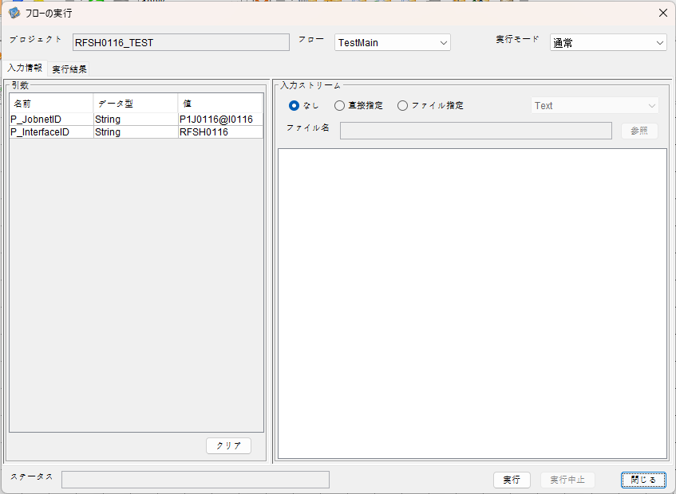

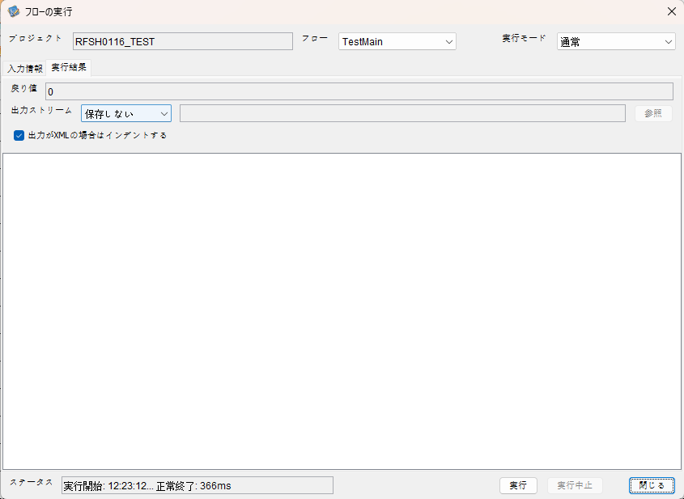

 | 行 | 日時 | レベル | メッセージ
 | 5148 | 2026-05-18T12:23:12.225 JST | INFO |  | FLEX_I_0003: [c9673ace-daeb-49eb-a359-f104b54dea2b] サブフローの実行を開始します: /NH/connect/step3/isa_user07.RFSH0116.Main
 | 5149 | 2026-05-18T12:23:12.227 JST | INFO |  | FLEX_I_0003: [c9673ace-daeb-49eb-a359-f104b54dea2b] サブフローの実行を開始します: /NH/connect/step3/isa_user07.MappingPreProcessing.MappingPreProcessing
 | 5150 | 2026-05-18T12:23:12.228 JST | INFO |  | FLEX_I_0003: [c9673ace-daeb-49eb-a359-f104b54dea2b] サブフローの実行を開始します: /NH/connect/step3/isa_user07.Common.LogOutput
 | 5151 | 2026-05-18T12:23:12.230 JST | INFO |  | FLEX_I_0051: [c9673ace-daeb-49eb-a359-f104b54dea2b] 情報(Log1) : 個別マッピング処理開始します。インターフェースID：RFSH0116 ASID：I0116 ジョブネットID：P1J0116
 | 5152 | 2026-05-18T12:23:12.230 JST | INFO |  | FLEX_I_0004: [c9673ace-daeb-49eb-a359-f104b54dea2b] サブフローの実行が終了しました: /NH/connect/step3/isa_user07.Common.LogOutput [2ms]
 | 5153 | 2026-05-18T12:23:12.230 JST | INFO |  | FLEX_I_0003: [c9673ace-daeb-49eb-a359-f104b54dea2b] サブフローの実行を開始します: /NH/connect/step3/isa_user07.Common.InputParameterCheck
 | 5154 | 2026-05-18T12:23:12.230 JST | INFO |  | FLEX_I_0004: [c9673ace-daeb-49eb-a359-f104b54dea2b] サブフローの実行が終了しました: /NH/connect/step3/isa_user07.Common.InputParameterCheck [0ms]
 | 5155 | 2026-05-18T12:23:12.231 JST | INFO |  | FLEX_I_0003: [c9673ace-daeb-49eb-a359-f104b54dea2b] サブフローの実行を開始します: /NH/connect/step3/isa_user07.Common.SettingInit
 | 5156 | 2026-05-18T12:23:12.247 JST | INFO |  | FLEX_I_0004: [c9673ace-daeb-49eb-a359-f104b54dea2b] サブフローの実行が終了しました: /NH/connect/step3/isa_user07.Common.SettingInit [17ms]
 | 5157 | 2026-05-18T12:23:12.247 JST | INFO |  | FLEX_I_0003: [c9673ace-daeb-49eb-a359-f104b54dea2b] サブフローの実行を開始します: /NH/connect/step3/isa_user07.Common.ParameterFileGet
 | 5158 | 2026-05-18T12:23:12.256 JST | INFO |  | FLEX_I_0004: [c9673ace-daeb-49eb-a359-f104b54dea2b] サブフローの実行が終了しました: /NH/connect/step3/isa_user07.Common.ParameterFileGet [9ms]
 | 5159 | 2026-05-18T12:23:12.256 JST | INFO |  | FLEX_I_0003: [c9673ace-daeb-49eb-a359-f104b54dea2b] サブフローの実行を開始します: /NH/connect/step3/isa_user07.Common_FileSendReceive.WorkFileDelete
 | 5160 | 2026-05-18T12:23:12.276 JST | INFO |  | FLEX_I_0004: [c9673ace-daeb-49eb-a359-f104b54dea2b] サブフローの実行が終了しました: /NH/connect/step3/isa_user07.Common_FileSendReceive.WorkFileDelete [20ms]
 | 5161 | 2026-05-18T12:23:12.277 JST | INFO |  | FLEX_I_0003: [c9673ace-daeb-49eb-a359-f104b54dea2b] サブフローの実行を開始します: /NH/connect/step3/isa_user07.Common.ParameterFileGet
 | 5162 | 2026-05-18T12:23:12.286 JST | INFO |  | FLEX_I_0004: [c9673ace-daeb-49eb-a359-f104b54dea2b] サブフローの実行が終了しました: /NH/connect/step3/isa_user07.Common.ParameterFileGet [9ms]
 | 5163 | 2026-05-18T12:23:12.286 JST | INFO |  | FLEX_I_0003: [c9673ace-daeb-49eb-a359-f104b54dea2b] サブフローの実行を開始します: /NH/connect/step3/isa_user07.Common_FileSendReceive.WorkFileDelete
 | 5164 | 2026-05-18T12:23:12.287 JST | INFO |  | FLEX_I_0004: [c9673ace-daeb-49eb-a359-f104b54dea2b] サブフローの実行が終了しました: /NH/connect/step3/isa_user07.Common_FileSendReceive.WorkFileDelete [1ms]
 | 5165 | 2026-05-18T12:23:12.287 JST | INFO |  | FLEX_I_0003: [c9673ace-daeb-49eb-a359-f104b54dea2b] サブフローの実行を開始します: /NH/connect/step3/isa_user07.Common_Conversion.GetConversionMst
 | 5166 | 2026-05-18T12:23:12.288 JST | INFO |  | FLEX_I_0004: [c9673ace-daeb-49eb-a359-f104b54dea2b] サブフローの実行が終了しました: /NH/connect/step3/isa_user07.Common_Conversion.GetConversionMst [1ms]
 | 5167 | 2026-05-18T12:23:12.288 JST | INFO |  | FLEX_I_0004: [c9673ace-daeb-49eb-a359-f104b54dea2b] サブフローの実行が終了しました: /NH/connect/step3/isa_user07.MappingPreProcessing.MappingPreProcessing [61ms]
 | 5168 | 2026-05-18T12:23:12.288 JST | INFO |  | FLEX_I_0003: [c9673ace-daeb-49eb-a359-f104b54dea2b] サブフローの実行を開始します: /NH/connect/step3/isa_user07.RFSH0116.Mapping_Exec
 | 5169 | 2026-05-18T12:23:12.289 JST | INFO |  | FLEX_I_0003: [c9673ace-daeb-49eb-a359-f104b54dea2b] サブフローの実行を開始します: /NH/connect/step3/isa_user07.FiletoFile.MappingPreProcessing
 | 5170 | 2026-05-18T12:23:12.291 JST | INFO |  | FLEX_I_0003: [c9673ace-daeb-49eb-a359-f104b54dea2b] サブフローの実行を開始します: /NH/connect/step3/isa_user07.Common.ParameterFileGet
 | 5171 | 2026-05-18T12:23:12.299 JST | INFO |  | FLEX_I_0004: [c9673ace-daeb-49eb-a359-f104b54dea2b] サブフローの実行が終了しました: /NH/connect/step3/isa_user07.Common.ParameterFileGet [8ms]
 | 5172 | 2026-05-18T12:23:12.308 JST | INFO |  | FLEX_I_0003: [c9673ace-daeb-49eb-a359-f104b54dea2b] サブフローの実行を開始します: /NH/connect/step3/isa_user07.Common.ParameterFilePut
 | 5173 | 2026-05-18T12:23:12.312 JST | INFO |  | FLEX_I_0003: [c9673ace-daeb-49eb-a359-f104b54dea2b] サブフローの実行を開始します: /NH/connect/step3/isa_user07.Common.ParameterFileGet
 | 5174 | 2026-05-18T12:23:12.321 JST | INFO |  | FLEX_I_0004: [c9673ace-daeb-49eb-a359-f104b54dea2b] サブフローの実行が終了しました: /NH/connect/step3/isa_user07.Common.ParameterFileGet [9ms]
 | 5175 | 2026-05-18T12:23:12.331 JST | INFO |  | FLEX_I_0004: [c9673ace-daeb-49eb-a359-f104b54dea2b] サブフローの実行が終了しました: /NH/connect/step3/isa_user07.Common.ParameterFilePut [23ms]
 | 5176 | 2026-05-18T12:23:12.331 JST | INFO |  | FLEX_I_0004: [c9673ace-daeb-49eb-a359-f104b54dea2b] サブフローの実行が終了しました: /NH/connect/step3/isa_user07.FiletoFile.MappingPreProcessing [42ms]
 | 5177 | 2026-05-18T12:23:12.332 JST | INFO |  | FLEX_I_0003: [c9673ace-daeb-49eb-a359-f104b54dea2b] サブフローの実行を開始します: /NH/connect/step3/isa_user07.RFSH0116.Mapping_Caller
 | 5178 | 2026-05-18T12:23:12.342 JST | INFO |  | FLEX_I_0004: [c9673ace-daeb-49eb-a359-f104b54dea2b] サブフローの実行が終了しました: /NH/connect/step3/isa_user07.RFSH0116.Mapping_Caller [10ms]
 | 5179 | 2026-05-18T12:23:12.342 JST | INFO |  | FLEX_I_0003: [c9673ace-daeb-49eb-a359-f104b54dea2b] サブフローの実行を開始します: /NH/connect/step3/isa_user07.FiletoFile.MappingPostProcessing
 | 5180 | 2026-05-18T12:23:12.344 JST | INFO |  | FLEX_I_0003: [c9673ace-daeb-49eb-a359-f104b54dea2b] サブフローの実行を開始します: /NH/connect/step3/isa_user07.Common.LogOutput
 | 5181 | 2026-05-18T12:23:12.345 JST | INFO |  | FLEX_I_0051: [c9673ace-daeb-49eb-a359-f104b54dea2b] 情報(Log1) : ファイルを作成しました。インターフェースID：RFSH0116 ASID：I0116 ジョブネットID：P1J0116 ファイル名：RFSH0116_output.tsv 処理件数：0件
 | 5182 | 2026-05-18T12:23:12.345 JST | INFO |  | FLEX_I_0004: [c9673ace-daeb-49eb-a359-f104b54dea2b] サブフローの実行が終了しました: /NH/connect/step3/isa_user07.Common.LogOutput [1ms]
 | 5183 | 2026-05-18T12:23:12.346 JST | INFO |  | FLEX_I_0003: [c9673ace-daeb-49eb-a359-f104b54dea2b] サブフローの実行を開始します: /NH/connect/step3/isa_user07.Common_FileSendReceive.OutputFileCopy
 | 5184 | 2026-05-18T12:23:12.347 JST | INFO |  | FLEX_I_0004: [c9673ace-daeb-49eb-a359-f104b54dea2b] サブフローの実行が終了しました: /NH/connect/step3/isa_user07.Common_FileSendReceive.OutputFileCopy [1ms]
...
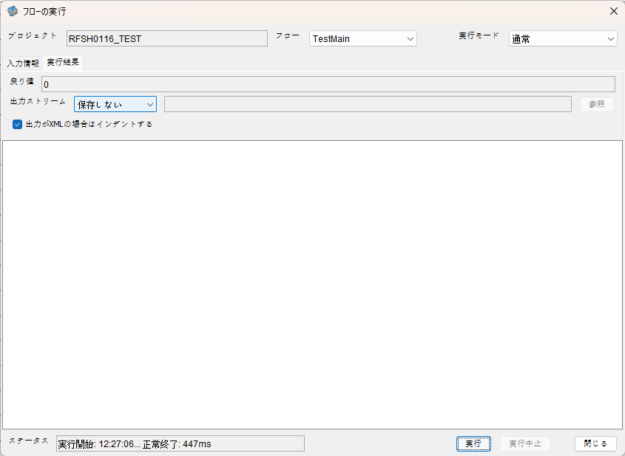

 | 行 | 日時 | レベル | メッセージ
 | 5458 | 2026-05-18T12:27:06.516 JST | INFO |  | FLEX_I_0003: [e3fca9e8-0c6b-44c2-9702-d390da9aeab2] サブフローの実行を開始します: /NH/connect/step3/isa_user07.RFSH0116.Main
 | 5459 | 2026-05-18T12:27:06.518 JST | INFO |  | FLEX_I_0003: [e3fca9e8-0c6b-44c2-9702-d390da9aeab2] サブフローの実行を開始します: /NH/connect/step3/isa_user07.MappingPreProcessing.MappingPreProcessing
 | 5460 | 2026-05-18T12:27:06.519 JST | INFO |  | FLEX_I_0003: [e3fca9e8-0c6b-44c2-9702-d390da9aeab2] サブフローの実行を開始します: /NH/connect/step3/isa_user07.Common.LogOutput
 | 5461 | 2026-05-18T12:27:06.519 JST | INFO |  | FLEX_I_0051: [e3fca9e8-0c6b-44c2-9702-d390da9aeab2] 情報(Log1) : 個別マッピング処理開始します。インターフェースID：RFSH0116 ASID：I0116 ジョブネットID：P1J0116
 | 5462 | 2026-05-18T12:27:06.519 JST | INFO |  | FLEX_I_0004: [e3fca9e8-0c6b-44c2-9702-d390da9aeab2] サブフローの実行が終了しました: /NH/connect/step3/isa_user07.Common.LogOutput [0ms]
...
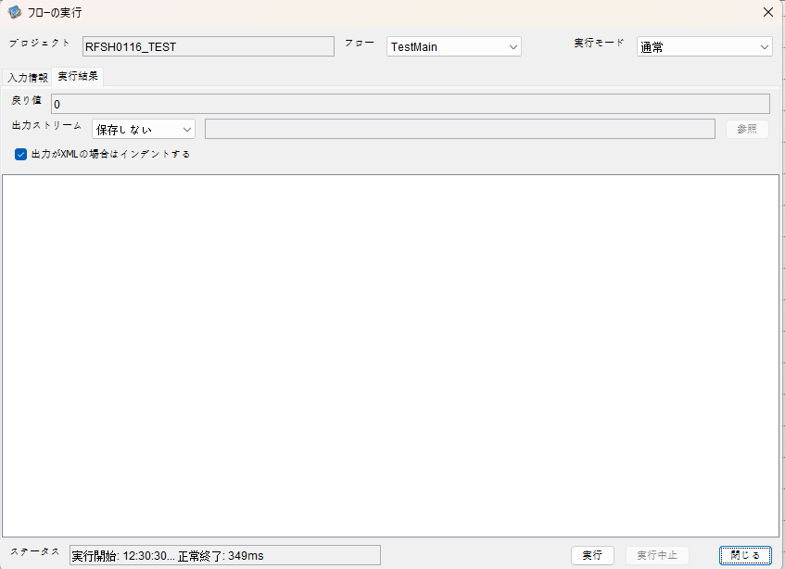

 | 行 | 日時 | レベル | メッセージ
 | 5658 | 2026-05-18T12:30:31.095 JST | INFO |  | FLEX_I_0003: [06984e40-eaf0-412b-8dff-c3d58e99b7bb] サブフローの実行を開始します: /NH/connect/step3/isa_user07.RFSH0116.Main
 | 5659 | 2026-05-18T12:30:31.096 JST | INFO |  | FLEX_I_0003: [06984e40-eaf0-412b-8dff-c3d58e99b7bb] サブフローの実行を開始します: /NH/connect/step3/isa_user07.MappingPreProcessing.MappingPreProcessing
 | 5660 | 2026-05-18T12:30:31.097 JST | INFO |  | FLEX_I_0003: [06984e40-eaf0-412b-8dff-c3d58e99b7bb] サブフローの実行を開始します: /NH/connect/step3/isa_user07.Common.LogOutput
 | 5661 | 2026-05-18T12:30:31.098 JST | INFO |  | FLEX_I_0051: [06984e40-eaf0-412b-8dff-c3d58e99b7bb] 情報(Log1) : 個別マッピング処理開始します。インターフェースID：RFSH0116 ASID：I0116 ジョブネットID：P1J0116
 | 5662 | 2026-05-18T12:30:31.098 JST | INFO |  | FLEX_I_0004: [06984e40-eaf0-412b-8dff-c3d58e99b7bb] サブフローの実行が終了しました: /NH/connect/step3/isa_user07.Common.LogOutput [1ms]
 | 5663 | 2026-05-18T12:30:31.098 JST | INFO |  | FLEX_I_0003: [06984e40-eaf0-412b-8dff-c3d58e99b7bb] サブフローの実行を開始します: /NH/connect/step3/isa_user07.Common.InputParameterCheck
 | 5664 | 2026-05-18T12:30:31.098 JST | INFO |  | FLEX_I_0004: [06984e40-eaf0-412b-8dff-c3d58e99b7bb] サブフローの実行が終了しました: /NH/connect/step3/isa_user07.Common.InputParameterCheck [0ms]
...
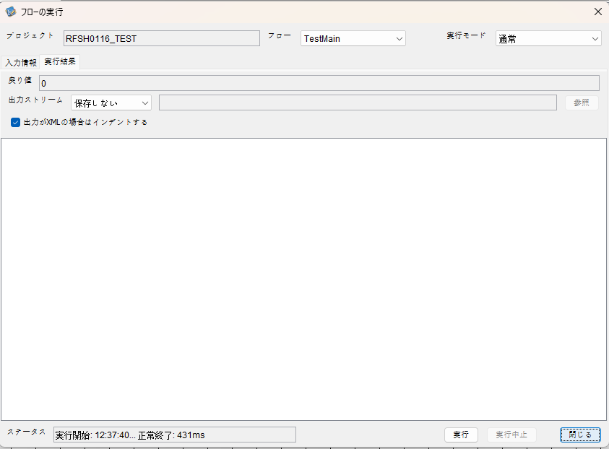

 | 行 | 日時 | レベル | メッセージ
 | 6190 | 2026-05-18T12:37:40.584 JST | INFO |  | FLEX_I_0003: [b22823e0-f5d9-4549-b8ad-9e555ddd598b] サブフローの実行を開始します: /NH/connect/step3/isa_user07.RFSH0116.Main
 | 6191 | 2026-05-18T12:37:40.585 JST | INFO |  | FLEX_I_0003: [b22823e0-f5d9-4549-b8ad-9e555ddd598b] サブフローの実行を開始します: /NH/connect/step3/isa_user07.MappingPreProcessing.MappingPreProcessing
 | 6192 | 2026-05-18T12:37:40.586 JST | INFO |  | FLEX_I_0003: [b22823e0-f5d9-4549-b8ad-9e555ddd598b] サブフローの実行を開始します: /NH/connect/step3/isa_user07.Common.LogOutput
 | 6193 | 2026-05-18T12:37:40.588 JST | INFO |  | FLEX_I_0051: [b22823e0-f5d9-4549-b8ad-9e555ddd598b] 情報(Log1) : 個別マッピング処理開始します。インターフェースID：RFSH0116 ASID：I0116 ジョブネットID：P1J0116
 | 6194 | 2026-05-18T12:37:40.588 JST | INFO |  | FLEX_I_0004: [b22823e0-f5d9-4549-b8ad-9e555ddd598b] サブフローの実行が終了しました: /NH/connect/step3/isa_user07.Common.LogOutput [2ms]
 | 6195 | 2026-05-18T12:37:40.588 JST | INFO |  | FLEX_I_0003: [b22823e0-f5d9-4549-b8ad-9e555ddd598b] サブフローの実行を開始します: /NH/connect/step3/isa_user07.Common.InputParameterCheck
 | 6196 | 2026-05-18T12:37:40.588 JST | INFO |  | FLEX_I_0004: [b22823e0-f5d9-4549-b8ad-9e555ddd598b] サブフローの実行が終了しました: /NH/connect/step3/isa_user07.Common.InputParameterCheck [0ms]
 | 6197 | 2026-05-18T12:37:40.588 JST | INFO |  | FLEX_I_0003: [b22823e0-f5d9-4549-b8ad-9e555ddd598b] サブフローの実行を開始します: /NH/connect/step3/isa_user07.Common.SettingInit
...
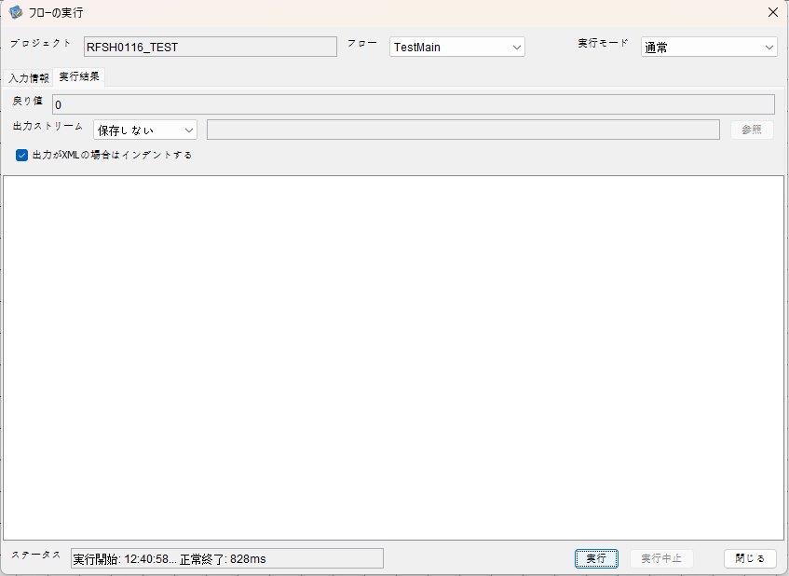

 | 行 | 日時 | レベル | メッセージ
 | 6243 | 2026-05-18T12:40:58.447 JST | INFO |  | FLEX_I_0003: [4219a0da-4db2-409f-8117-de3acfbe2e0d] サブフローの実行を開始します: /NH/connect/step3/isa_user07.RFSH0116.Main
 | 6244 | 2026-05-18T12:40:58.448 JST | INFO |  | FLEX_I_0003: [4219a0da-4db2-409f-8117-de3acfbe2e0d] サブフローの実行を開始します: /NH/connect/step3/isa_user07.MappingPreProcessing.MappingPreProcessing
 | 6245 | 2026-05-18T12:40:58.449 JST | INFO |  | FLEX_I_0003: [4219a0da-4db2-409f-8117-de3acfbe2e0d] サブフローの実行を開始します: /NH/connect/step3/isa_user07.Common.LogOutput
 | 6246 | 2026-05-18T12:40:58.449 JST | INFO |  | FLEX_I_0051: [4219a0da-4db2-409f-8117-de3acfbe2e0d] 情報(Log1) : 個別マッピング処理開始します。インターフェースID：RFSH0116 ASID：I0116 ジョブネットID：P1J0116
 | 6247 | 2026-05-18T12:40:58.449 JST | INFO |  | FLEX_I_0004: [4219a0da-4db2-409f-8117-de3acfbe2e0d] サブフローの実行が終了しました: /NH/connect/step3/isa_user07.Common.LogOutput [0ms]
 | 6248 | 2026-05-18T12:40:58.449 JST | INFO |  | FLEX_I_0003: [4219a0da-4db2-409f-8117-de3acfbe2e0d] サブフローの実行を開始します: /NH/connect/step3/isa_user07.Common.InputParameterCheck
...
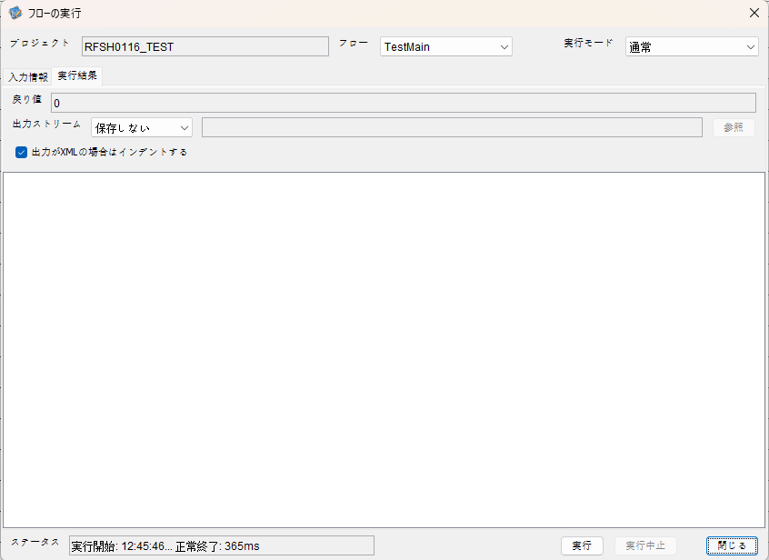

 | 行 | 日時 | レベル | メッセージ
 | 6372 | 2026-05-18T12:45:46.997 JST | INFO |  | FLEX_I_0003: [238d9e53-003e-465a-81fe-acbf347e30b6] サブフローの実行を開始します: /NH/connect/step3/isa_user07.RFSH0116.Main
 | 6373 | 2026-05-18T12:45:46.998 JST | INFO |  | FLEX_I_0003: [238d9e53-003e-465a-81fe-acbf347e30b6] サブフローの実行を開始します: /NH/connect/step3/isa_user07.MappingPreProcessing.MappingPreProcessing
 | 6374 | 2026-05-18T12:45:46.999 JST | INFO |  | FLEX_I_0003: [238d9e53-003e-465a-81fe-acbf347e30b6] サブフローの実行を開始します: /NH/connect/step3/isa_user07.Common.LogOutput
 | 6375 | 2026-05-18T12:45:47.000 JST | INFO |  | FLEX_I_0051: [238d9e53-003e-465a-81fe-acbf347e30b6] 情報(Log1) : 個別マッピング処理開始します。インターフェースID：RFSH0116 ASID：I0116 ジョブネットID：P1J0116
 | 6376 | 2026-05-18T12:45:47.000 JST | INFO |  | FLEX_I_0004: [238d9e53-003e-465a-81fe-acbf347e30b6] サブフローの実行が終了しました: /NH/connect/step3/isa_user07.Common.LogOutput [1ms]
 | 6377 | 2026-05-18T12:45:47.001 JST | INFO |  | FLEX_I_0003: [238d9e53-003e-465a-81fe-acbf347e30b6] サブフローの実行を開始します: /NH/connect/step3/isa_user07.Common.InputParameterCheck
...
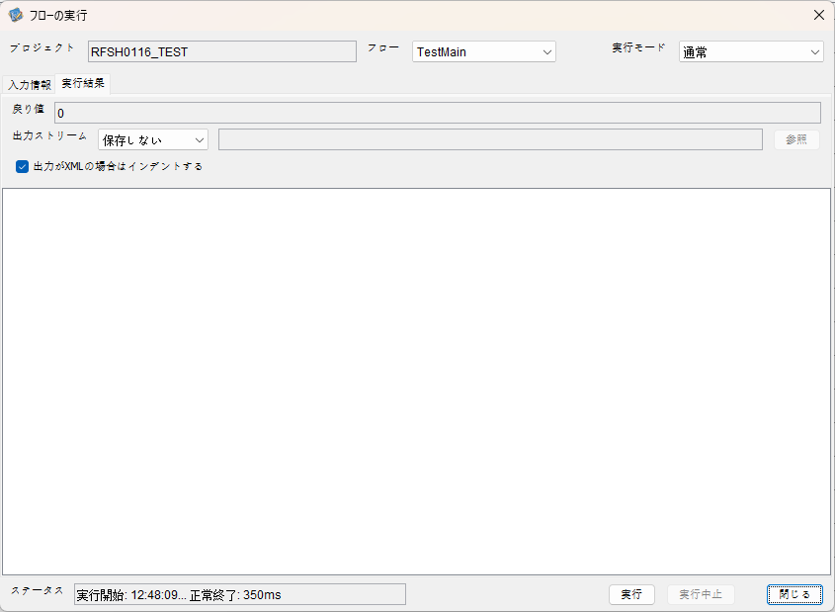

 | 行 | 日時 | レベル | メッセージ
 | 6450 | 2026-05-18T12:48:09.684 JST | INFO |  | FLEX_I_0003: [35096bc6-63c6-4884-a043-f89c743097e0] サブフローの実行を開始します: /NH/connect/step3/isa_user07.RFSH0116.Main
 | 6451 | 2026-05-18T12:48:09.684 JST | INFO |  | FLEX_I_0003: [35096bc6-63c6-4884-a043-f89c743097e0] サブフローの実行を開始します: /NH/connect/step3/isa_user07.MappingPreProcessing.MappingPreProcessing
 | 6452 | 2026-05-18T12:48:09.684 JST | INFO |  | FLEX_I_0003: [35096bc6-63c6-4884-a043-f89c743097e0] サブフローの実行を開始します: /NH/connect/step3/isa_user07.Common.LogOutput
 | 6453 | 2026-05-18T12:48:09.684 JST | INFO |  | FLEX_I_0051: [35096bc6-63c6-4884-a043-f89c743097e0] 情報(Log1) : 個別マッピング処理開始します。インターフェースID：RFSH0116 ASID：I0116 ジョブネットID：P1J0116
 | 6454 | 2026-05-18T12:48:09.684 JST | INFO |  | FLEX_I_0004: [35096bc6-63c6-4884-a043-f89c743097e0] サブフローの実行が終了しました: /NH/connect/step3/isa_user07.Common.LogOutput [0ms]
 | 6455 | 2026-05-18T12:48:09.684 JST | INFO |  | FLEX_I_0003: [35096bc6-63c6-4884-a043-f89c743097e0] サブフローの実行を開始します: /NH/connect/step3/isa_user07.Common.InputParameterCheck
...


 | 行 | 日時 | レベル | メッセージ
 | 6741 | 2026-05-18T12:51:00.563 JST | INFO |  | FLEX_I_0003: [56835f77-7c59-4de1-99ca-8cc5d4c1e85c] サブフローの実行を開始します: /NH/connect/step3/isa_user07.RFSH0116.Main
 | 6742 | 2026-05-18T12:51:00.564 JST | INFO |  | FLEX_I_0003: [56835f77-7c59-4de1-99ca-8cc5d4c1e85c] サブフローの実行を開始します: /NH/connect/step3/isa_user07.MappingPreProcessing.MappingPreProcessing
 | 6743 | 2026-05-18T12:51:00.566 JST | INFO |  | FLEX_I_0003: [56835f77-7c59-4de1-99ca-8cc5d4c1e85c] サブフローの実行を開始します: /NH/connect/step3/isa_user07.Common.LogOutput
 | 6744 | 2026-05-18T12:51:00.567 JST | INFO |  | FLEX_I_0051: [56835f77-7c59-4de1-99ca-8cc5d4c1e85c] 情報(Log1) : 個別マッピング処理開始します。インターフェースID：RFSH0116 ASID：I0116 ジョブネットID：P1J0116
 | 6745 | 2026-05-18T12:51:00.567 JST | INFO |  | FLEX_I_0004: [56835f77-7c59-4de1-99ca-8cc5d4c1e85c] サブフローの実行が終了しました: /NH/connect/step3/isa_user07.Common.LogOutput [1ms]
...

エビデンス(マッピング)
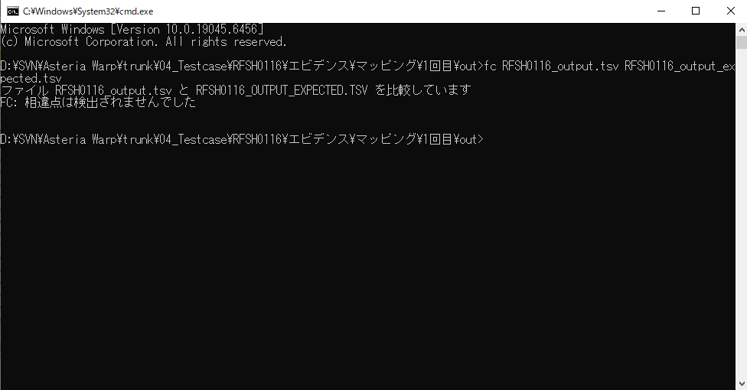
...
■出力ファイル | ■変換後出力ファイル

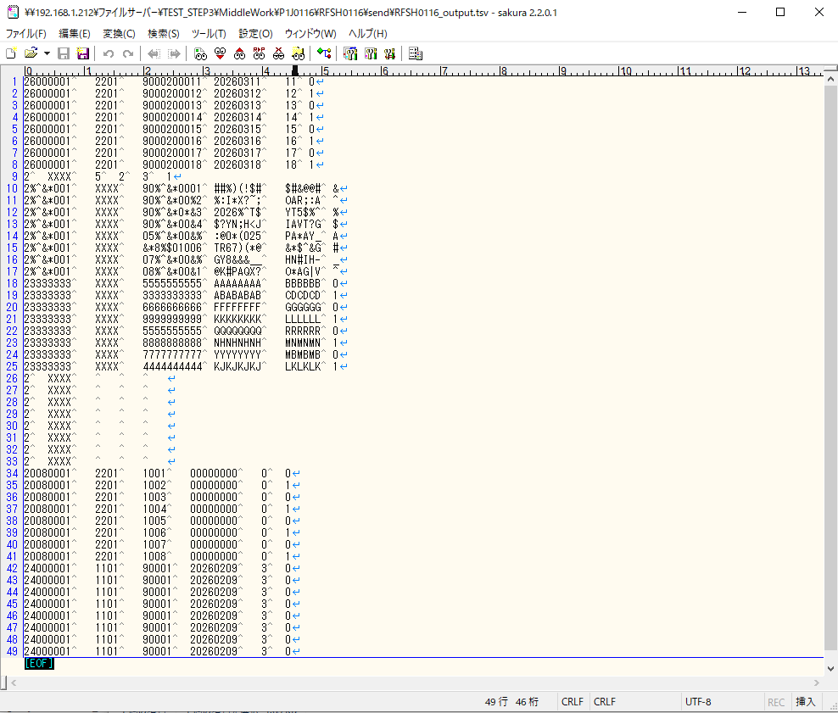
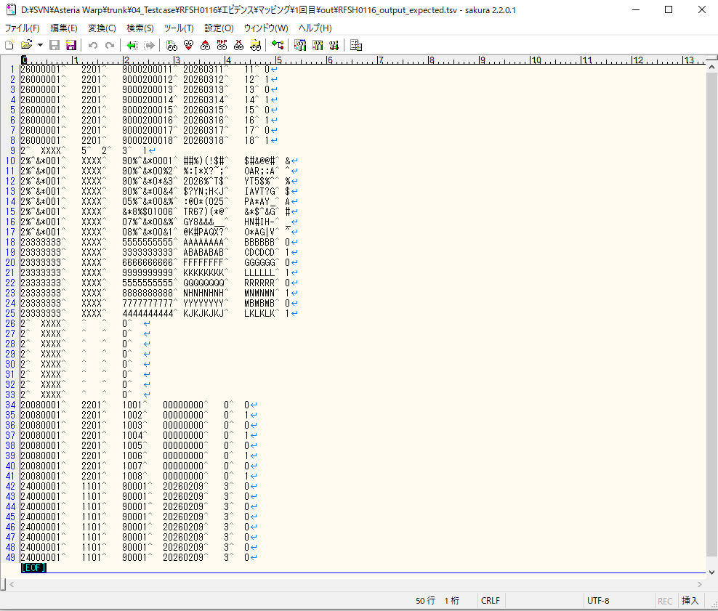

■変換後出力と期待出力の比較

エビデンス(マッピング)_20260520
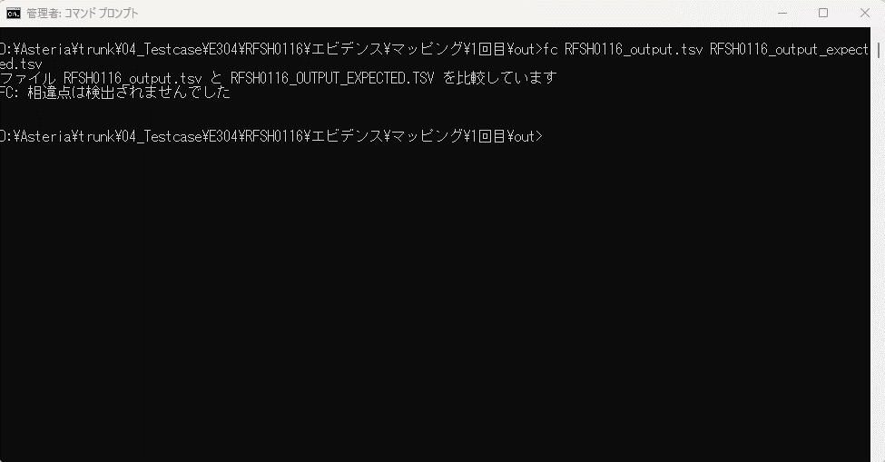
...
■出力ファイル | ■変換後出力ファイル
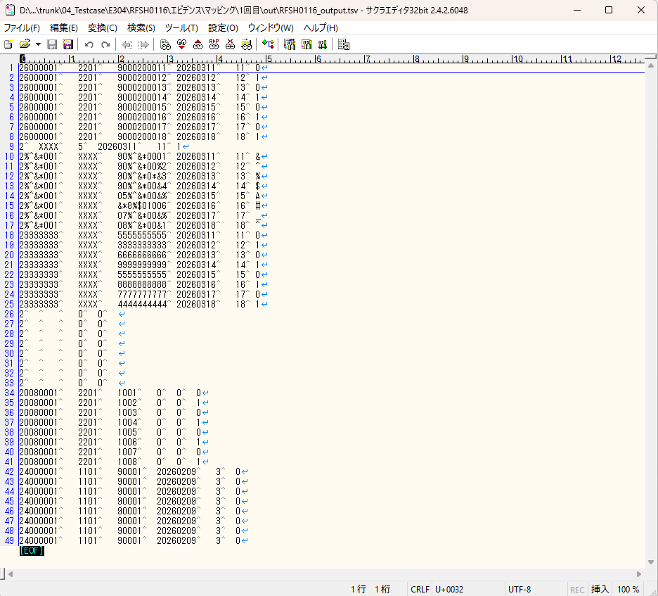
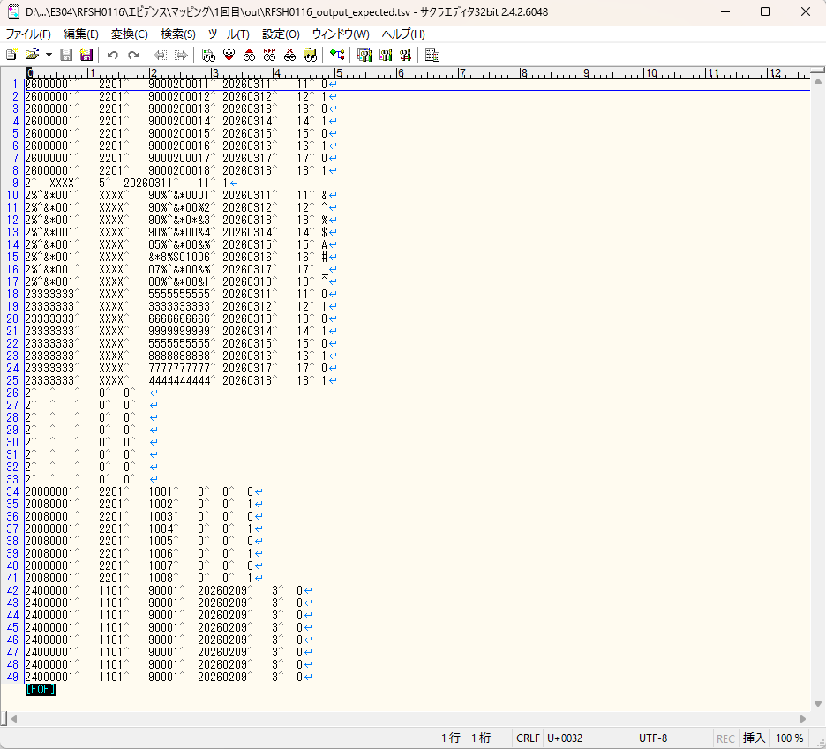

■変換後出力と期待出力の比較

基本情報
項目名 | 値
インターフェースID | RFSH0116
ジョブネットID | P1J0116@I0116
システム情報.中間ワーク親フォルダパス | \\192.168.1.212\ファイルサーバー\TEST_STEP3\MiddleWork\P1J0116
システム情報.送信ファイル格納フォルダ名 | send
個別マッピング用定義ファイル.作成ファイル名 | RFSH0116_output.tsv
個別マッピング定義用ファイル.保存フォルダ名 | 0116_IN_0
パラメータファイルパス | \\192.168.1.212\ファイルサーバー\TEST_STEP3\Work\P1J0116\parameter.conf
パラメータファイル.受信ファイル格納フォルダパス_[インターフェースID] | \\192.168.1.212\ファイルサーバー\TEST_STEP3\receive\P1J0116

テスト実施時の基本情報を記入

外部定義ファイル
...
テスト実施時の定義ファイル情報を記載
...

